Param_Catia
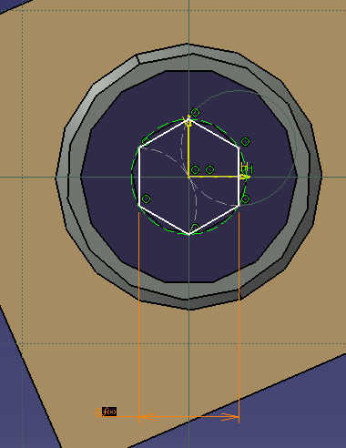
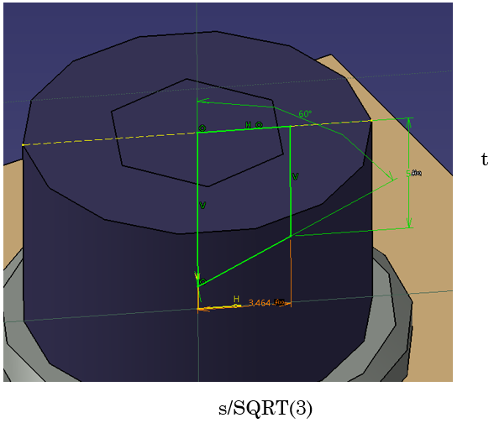
 |  |  | Parametrizado | Libre | Cabeza Tornillo
dk |  | dk: Diámetro de la cabeza del tornillo. | SI | si | dk
sk |  | sk: Diámetro hueco interior hexagonal | SI | si | sk
tk |  | ? |  | si | t
b | 16.25 | b: Longitud de la parte roscada del tornillo. | si | no | s
k |  | k: altura de la cabeza. | si | si | k
dk |  |  |  | si
l |  | l: Longitud del tornillo (solo parte debajo de la cabeza). |  | no
P |  | P: Paso de la rosca (distancia entre los filetes consecutivos de la rosca). |  | si | CuerpoTornillo
D1 |  | D1: Diámetro del núcleo (diámetro menor de la rosca). |  | no
D2 |  | D2: Diámetro del flanco de la rosca (intermedio entre D1 y el diámetro exterior). |  | no
r |  | r: Radio de la curvatura en la transición entre la cabeza y el vástago. |  | si
ka |  | ka: Conicidad o ángulo de la base de la cabeza. |  | si
y |  | y: Distancia desde la superficie hasta la cabeza del tornillo (profundidad de asentamiento). |  | no |  | EN EL ESQUEMA W es NO hace falta es la resta de k y t
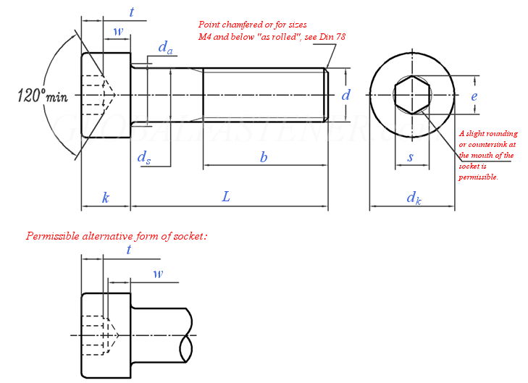
t |  | t: Profundidad de inserción de la cabeza del tornillo. | SI | si
B |  | B: Ancho de la superficie de apoyo debajo de la cabeza. |  | si
t2 |  | t2: Espesor de la pieza en la que se inserta el tornillo. |  | no
Dhc |  | Dhc: Diámetro exterior del helicoil (cuando está comprimido). |  | si
D1hc |  | D1hc: Diámetro interior del helicoil. |  | si
D2hc |  | D2hc: Diámetro exterior del helicoil después de la instalación. |  | no
t1 |  | t1: Profundidad mínima requerida del agujero para instalar el helicoil. |  | no
d comienzo helicoil en agujero |  | d comienzo helicoil en agujero: Distancia inicial entre la parte superior del helicoil y el borde del agujero (cuando comienza la inserción). |  | no
w |  | w: Longitud total del helicoil. |  | si
Da |  | Da: Diámetro exterior del agujero roscado para el helicoil antes de la instalación. |  | si
pieza superior |  | pieza superior: La primera pieza que atraviesa el tornillo. |  | no
pieza inferior |  | pieza inferior: La segunda pieza que atraviesa el tornillo. |  | no
j |  | j: Separación o distancia entre las piezas unidas. |  | no
espesor pieza 2 |  | espesor pieza 2: Grosor de la segunda pieza que atraviesa el tornillo. |  | no
t3max |  | t3max: Espesor máximo de una pieza que puede atravesar el tornillo. |  | si

 |  |  |  | 15/28 parametros modificables

TORNILLOS
dk: Diámetro de la cabeza del tornillo.
sk: Altura de la cabeza del tornillo.
tk: Profundidad de inserción de la cabeza del tornillo.
b: Longitud de la parte roscada del tornillo.
k: Altura de la parte roscada o altura de la cabeza.
l: Longitud total del tornillo (incluyendo cabeza y parte roscada).
P: Paso de la rosca (distancia entre los filetes consecutivos de la rosca).
D1: Diámetro del núcleo (diámetro menor de la rosca).
D2: Diámetro del flanco de la rosca (intermedio entre D1 y el diámetro exterior).
r: Radio de la curvatura en la transición entre la cabeza y el vástago.
ka: Conicidad o ángulo de la base de la cabeza.
y: Distancia desde la superficie hasta la cabeza del tornillo (profundidad de asentamiento).
B: Ancho de la superficie de apoyo debajo de la cabeza.
t2: Espesor de la pieza en la que se inserta el tornillo.
t3max: Espesor máximo de una pieza que puede atravesar el tornillo.

HELICOIL
Dhc: Diámetro exterior del helicoil (cuando está comprimido).
D1hc: Diámetro interior del helicoil.
D2hc: Diámetro exterior del helicoil después de la instalación.
t1: Profundidad mínima requerida del agujero para instalar el helicoil.
d comienzo helicoil en agujero: Distancia inicial entre la parte superior del helicoil y el borde del agujero (cuando comienza la inserción).
w: Longitud total del helicoil.
Da: Diámetro exterior del agujero roscado para el helicoil antes de la instalación.

Parámetros Adicionales
pieza superior: La primera pieza que atraviesa el tornillo.
pieza inferior: La segunda pieza que atraviesa el tornillo.
j: Separación o distancia entre las piezas unidas.
espesor pieza 2: Grosor de la segunda pieza que atraviesa el tornillo.

Rosca
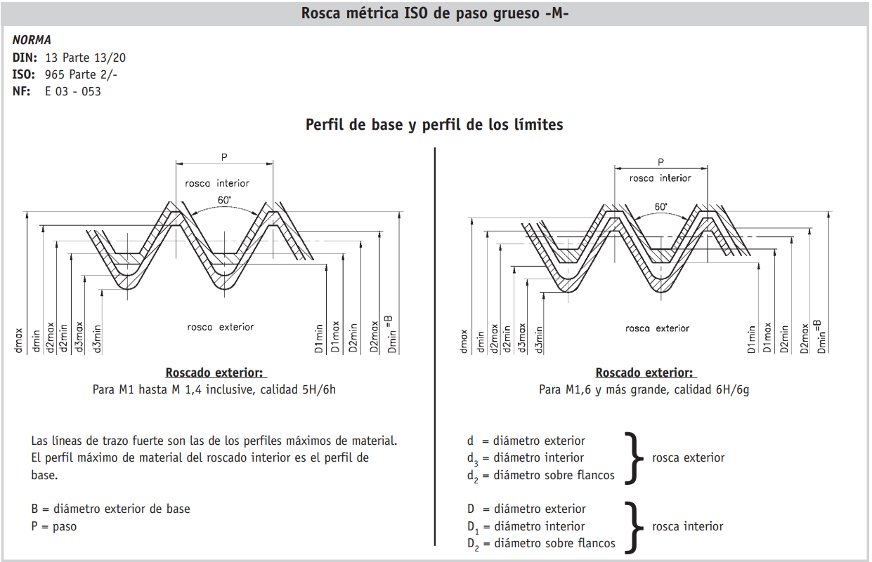
Metrica | Paso | dmax | dmin | d2max | d2min | d3max | d3min | D2min | D2max | D1min | D1max | Ad3 | As |  |  |  |  | Diámetro 2) |  | Rosca exterior. clase de tolerancia 6gl). Bulones y tornillos |  |  |  |  |  |  | Rosca interior. clase de tolerancia 6H l). Tuercas |  |  |  | Sección del |  | Sección resistente
0.001 | 0.00025 | 0.001 | 0.000933 | 0.000838 | 0.000785 | 0.000693 | 0.00063 | 0.000838 | 0.000894 | 0.000729 | 0.000785 | 0.000377 | 0.00046 |  |  |  |  |  |  |  |  |  |  |  |  |  |  |  |  |  | O interior |  | 2025-04-01
0.0011 | 0.00025 | 0.0011 | 0.001033 | 0.000938 | 0.000885 | 0.000793 | 0.00073 | 0.000938 | 0.000994 | 0.000829 | 0.000885 | 0.000494 | 0.000588 |  |  |  |  | nominal | Paso | Diámetro exterior |  |  | Diámetro sobre flancos |  | Diámetro interior |  | Diámetro sobre flancos |  | Diámetro interior |  | 1/4 d32
0.0012 | 0.00025 | 0.0012 | 0.001133 | 0.001038 | 0.000985 | 0.000893 | 0.00083 | 0.001038 | 0.001094 | 0.000929 | 0.000985 | 0.000626 | 0.000732 |  |  |  |  | B=D |  |  |  |  |  |  |  |  |  |  |  |  |  |  | (d2+d3)2/2A mm
0.0014 | 0.0003 | 0.0014 | 0.001325 | 0.001205 | 0.001149 | 0.001032 | 0.000964 | 0.001205 | 0.001265 | 0.001075 | 0.001142 | 0.000837 | 0.000983 |  |  |  |  |  |  |  |  |  |  |  |  |  |  |  |  |  | A | mm2
0.0016 | 0.00035 | 0.001581 | 0.001496 | 0.001354 | 0.001291 | 0.001152 | 0.001075 | 0.001373 | 0.001458 | 0.001221 | 0.001321 | 0.001075 | 0.00127 |  |  |  |  | min |  | d
0.0018 | 0.00035 | 0.001781 | 0.001696 | 0.001554 | 0.001491 | 0.001352 | 0.001275 | 0.001573 | 0.001658 | 0.001421 | 0.001521 | 0.001474 | 0.0017 |  |  |  |  |  |  |  | máx | dmin | d2máx | d2min | d3máx | d3min | %min | D2m„ | Dlmm | Dima
0.002 | 0.0004 | 0.001981 | 0.001886 | 0.001721 | 0.001654 | 0.00149 | 0.001407 | 0.00174 | 0.00183 | 0.001567 | 0.001679 | 0.001788 | 0.00207
0.0022 | 0.00045 | 0.00218 | 0.00208 | 0.001888 | 0.001817 | 0.001628 | 0.00154 | 0.001908 | 0.002003 | 0.001713 | 0.001838 | 0.002133 | 0.00248
0.0025 | 0.00045 | 0.00248 | 0.00238 | 0.002188 | 0.002117 | 0.001928 | 0.00184 | 0.002208 | 0.002303 | 0.002013 | 0.002138 | 0.00298 | 0.00339 |  |  |  |  | 1 1) | 0.25 | 1,000 |  | 0.933 | 0.838 | 0.785 | 0.693 | 0.63 | 0.838 | 0.894 | 0.729 | 0.785 | 0.377 | 0.46
0.003 | 0.0005 | 0.00298 | 0.002874 | 0.002655 | 0.00258 | 0.002367 | 0.002273 | 0.002675 | 0.002775 | 0.002459 | 0.002599 | 0.004475 | 0.00503 |  |  |  |  | 1.1 1) | 0.25 | 1,100 |  | 1,033 | 0.938 | 0.885 | 0.793 | 0.73 | 0.938 | 0.994 | 0.829 | 0.885 | 0.494 | 0.588
0.0035 | 0.0006 | 0.003479 | 0.003354 | 0.003089 | 0.003004 | 0.002743 | 0.002635 | 0.00311 | 0.003222 | 0.00285 | 0.00301 | 0.006 | 0.00678 |  |  |  |  | 1.2 1) | 0.25 | 1,200 |  | 1,133 | 1,038 | 0.985 | 0.893 | 0.83 | 1,038 | 1,094 | 0.929 | 0.985 | 0.626 | 0.732
0.004 | 0.0007 | 0.003978 | 0.003838 | 0.003523 | 0.003433 | 0.003119 | 0.003002 | 0.003545 | 0.003663 | 0.003242 | 0.003422 | 0.007749 | 0.00878 |  |  |  |  | 1.4 1) | 0.3 | 1,400 |  | 1,325 | 1,205 | 1,149 | 1,032 | 0.964 | 1,205 | 1,265 | 1,075 | 1,142 | 0.837 | 0.983
0.0045 | 0.00075 | 0.004478 | 0.004338 | 0.003991 | 0.003901 | 0.003558 | 0.003439 | 0.004013 | 0.004131 | 0.003688 | 0.003878 | 0.01007 | 0.0113 |  |  |  |  | 1.6 | 0.35 | 1,581 |  | 1,496 | 1,354 | 1,291 | 1,152 | 1,075 | 1,373 | 1,458 | 1,221 | 1,321 | 1,075 | 1.27
0.005 | 0.0008 | 0.004976 | 0.004826 | 0.004456 | 0.004361 | 0.003995 | 0.003869 | 0.00448 | 0.004605 | 0.004134 | 0.004334 | 0.01269 | 0.0142 |  |  |  |  | 1.8 | 0.35 | 1,781 |  | 1,696 | 1,554 | 1,491 | 1,352 | 1,275 | 1,573 | 1,658 | 1,421 | 1,521 | 1,474 | 1.7
0.006 | 0.001 | 0.005974 | 0.005794 | 0.005324 | 0.005212 | 0.004747 | 0.004596 | 0.00535 | 0.0055 | 0.004917 | 0.005153 | 0.01789 | 0.0201 |  |  |  |  | 2 | 0.4 | 1,981 |  | 1,886 | 1,721 | 1,654 | 1,490 | 1,407 | 1,740 | 1,830 | 1,567 | 1,679 | 1,788 | 2.07
0.007 | 0.001 | 0.006974 | 0.006794 | 0.006324 | 0.006212 | 0.005747 | 0.005596 | 0.00635 | 0.0065 | 0.005917 | 0.006153 | 0.02618 | 0.0289 |  |  |  |  | 2.2 | 0.45 | 2,180 |  | 2,080 | 1,888 | 1,817 | 1,628 | 1,540 | 1,908 | 2,003 | 1,713 | 1,838 | 2,133 | 2.48
0.008 | 0.00125 | 0.007972 | 0.00776 | 0.00716 | 0.007042 | 0.006438 | 0.006272 | 0.007188 | 0.007348 | 0.006647 | 0.006912 | 0.03284 | 0.0366 |  |  |  |  | 2.5 | 0.45 | 2,480 |  | 2,380 | 2,188 | 2,117 | 1,928 | 1,840 | 2,208 | 2,303 | 2,013 | 2,138 | 2,980 | 3.39
0.009 | 0.00125 | 0.008972 | 0.00876 | 0.00816 | 0.008042 | 0.007438 | 0.007272 | 0.008188 | 0.008348 | 0.007647 | 0.007912 | 0.04378 | 0.0481 |  |  |  |  | 3 | 0.5 | 2,980 |  | 2,874 | 2,655 | 2,580 | 2,367 | 2,273 | 2,675 | 2,775 | 2,459 | 2,599 | 4,475 | 5.03
0.01 | 0.0015 | 0.009968 | 0.009732 | 0.008994 | 0.008862 | 0.008128 | 0.007938 | 0.009026 | 0.009206 | 0.008376 | 0.008676 | 0.0523 | 0.058 |  |  |  |  | 3.5 | 0.6 | 3,479 |  | 3,354 | 3,089 | 3,004 | 2,743 | 2,635 | 3,110 | 3,222 | 2,850 | 3,010 | 6,000 | 6.78
0.011 | 0.0015 | 0.010968 | 0.010732 | 0.009994 | 0.009862 | 0.009128 | 0.008938 | 0.010026 | 0.010206 | 0.009376 | 0.009676 | 0.0659 | 0.0723 |  |  |  |  | 4 | 0.7 | 3,978 |  | 3,838 | 3,523 | 3,433 | 3,119 | 3,002 | 3,545 | 3,663 | 3,242 | 3,422 | 7,749 | 8.78
0.012 | 0.00175 | 0.011966 | 0.011701 | 0.010829 | 0.010679 | 0.009819 | 0.009602 | 0.010863 | 0.011063 | 0.010106 | 0.010441 | 0.07625 | 0.0843 |  |  |  |  | 4.5 | 0.75 | 4,478 |  | 4,338 | 3,991 | 3,901 | 3,558 | 3,439 | 4,013 | 4,131 | 3,688 | 3,878 | 10.07 | 11.3
0.014 | 0.002 | 0.013962 | 0.013682 | 0.012663 | 0.012503 | 0.011508 | 0.011271 | 0.012701 | 0.012913 | 0.011835 | 0.01221 | 0.1047 | 0.115 |  |  |  |  | 5 | 0.8 | 4,976 |  | 4,826 | 4,456 | 4,361 | 3,995 | 3,869 | 4,480 | 4,605 | 4,134 | 4,334 | 12.69 | 14.2
0.016 | 0.002 | 0.015962 | 0.015682 | 0.014663 | 0.014503 | 0.013508 | 0.013271 | 0.014701 | 0.014913 | 0.013835 | 0.01421 | 0.1441 | 0.157 |  |  |  |  | 6 | 1 | 5,974 |  | 5,794 | 5,324 | 5,212 | 4,747 | 4,596 | 5,350 | 5,500 | 4,917 | 5,153 | 17.89 | 20.1
0.018 | 0.0025 | 0.017958 | 0.017623 | 0.016334 | 0.016164 | 0.014891 | 0.014625 | 0.016376 | 0.0166 | 0.015294 | 0.015744 | 0.1751 | 0.193 |  |  |  |  | 7 | 1 | 6,974 |  | 6,794 | 6,324 | 6,212 | 5,747 | 5,596 | 6,350 | 6,500 | 5,917 | 6,153 | 26.18 | 28.9
0.02 | 0.0025 | 0.019958 | 0.019623 | 0.018334 | 0.018164 | 0.016891 | 0.016625 | 0.018376 | 0.0186 | 0.017294 | 0.017744 | 0.2252 | 0.245 |  |  |  |  | 8 | 1.25 | 7,972 |  | 7,760 | 7,160 | 7,042 | 6,438 | 6,272 | 7,188 | 7,348 | 6,647 | 6,912 | 32.84 | 36.6
 |  |  |  |  |  |  |  |  |  |  |  | Seccion del interior pi/4 * d3^2. Ad3 mm^2 | Sección resistente pi/4*(d2+d3)^2/2. As mm^2 |  |  |  |  | 9 | 1.25 | 8,972 |  | 8,760 | 8,160 | 8,042 | 7,438 | 7,272 | 8,188 | 8,348 | 7,647 | 7,912 | 43.78 | 48.1
 |  |  |  |  |  |  |  |  |  |  |  |  |  |  |  |  |  | 10 | 1.5 | 9,968 |  | 9,732 | 8,994 | 8,862 | 8,128 | 7,938 | 9,026 | 9,206 | 8,376 | 8,676 | 52.3 | 58
 |  |  |  |  |  |  |  |  |  |  |  |  |  |  |  |  |  | 11 | 1.5 | 10,968 |  | 10,732 | 9,994 | 9,862 | 9,128 | 8,938 | 10,026 | 10,206 | 9,376 | 9,676 | 65.9 | 72.3
 |  |  |  |  |  |  |  |  |  |  |  |  |  |  |  |  |  | 12 | 1.75 | 11,966 |  | 11,701 | 10,829 | 10,679 | 9,819 | 9,602 | 10,863 | 11,063 | 10,106 | 10,441 | 76.25 | 84.3
 |  |  |  |  |  |  |  |  |  |  |  |  |  |  |  |  |  | 14 | 2 | 13,962 |  | 13,682 | 12,663 | 12,503 | 11,508 | 11,271 | 12,701 | 12,913 | 11,835 | 12,210 | 104.7 | 115
 |  |  |  |  |  |  |  |  |  |  |  |  |  |  |  |  |  | 16 | 2 | 15,962 |  | 15,682 | 14,663 | 14,503 | 13,508 | 13,271 | 14,701 | 14,913 | 13,835 | 14,210 | 144.1 | 157
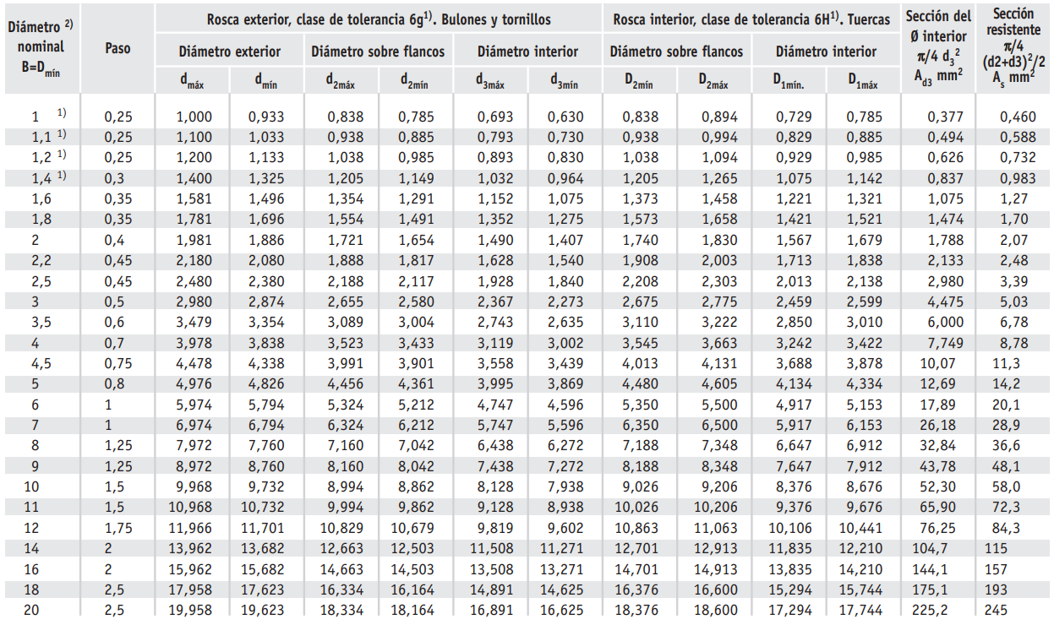
 |  |  |  |  |  |  |  |  |  |  |  |  |  |  |  |  |  | 18 | 2.5 | 17,958 |  | 17,623 | 16,334 | 16,164 | 14,891 | 14,625 | 16,376 | 16,600 | 15,294 | 15,744 | 175.1 | 193
 |  |  |  |  |  |  |  |  |  |  |  |  |  |  |  |  |  | 20 | 2.5 | 19,958 |  | 19,623 | 18,334 | 18,164 | 16,891 | 16,625 | 18,376 | 18,600 | 17,294 | 17,744 | 225.2 | 245

Metrica | Paso | dmax | dmin | d2max | d2min | d3max | d3min | D2min | D2max | D1min | D1max | Ad3 | As
1 | 0.25 | 1.000 | 0.933 | 0.838 | 0.785 | 0.693 | 0.630 | 0.838 | 0.894 | 0.729 | 0.785 | 0.38 | 0.46
1.1 | 0.25 | 1.100 | 1.033 | 0.938 | 0.885 | 0.793 | 0.730 | 0.938 | 0.994 | 0.829 | 0.885 | 0.49 | 0.59
1.2 | 0.25 | 1.200 | 1.133 | 1.038 | 0.985 | 0.893 | 0.830 | 1.038 | 1.094 | 0.929 | 0.985 | 0.63 | 0.73
1.4 | 0.3 | 1.400 | 1.325 | 1.205 | 1.149 | 1.032 | 0.964 | 1.205 | 1.265 | 1.075 | 1.142 | 0.84 | 0.98
1.6 | 0.35 | 1.581 | 1.496 | 1.354 | 1.291 | 1.152 | 1.075 | 1.373 | 1.458 | 1.221 | 1.321 | 1.08 | 1.27
1.8 | 0.35 | 1.781 | 1.696 | 1.554 | 1.491 | 1.352 | 1.275 | 1.573 | 1.658 | 1.421 | 1.521 | 1.47 | 1.70
2 | 0.4 | 1.981 | 1.886 | 1.721 | 1.654 | 1.490 | 1.407 | 1.740 | 1.830 | 1.567 | 1.679 | 1.79 | 2.07
2.2 | 0.45 | 2.180 | 2.080 | 1.888 | 1.817 | 1.628 | 1.540 | 1.908 | 2.003 | 1.713 | 1.838 | 2.13 | 2.48
2.5 | 0.45 | 2.480 | 2.380 | 2.188 | 2.117 | 1.928 | 1.840 | 2.208 | 2.303 | 2.013 | 2.138 | 2.98 | 3.39
3 | 0.5 | 2.980 | 2.874 | 2.655 | 2.580 | 2.367 | 2.273 | 2.675 | 2.775 | 2.459 | 2.599 | 4.48 | 5.03
3.5 | 0.6 | 3.479 | 3.354 | 3.089 | 3.004 | 2.743 | 2.635 | 3.110 | 3.222 | 2.850 | 3.010 | 6.00 | 6.78
4 | 0.7 | 3.978 | 3.838 | 3.523 | 3.433 | 3.119 | 3.002 | 3.545 | 3.663 | 3.242 | 3.422 | 7.75 | 8.78 | 7.6404797826 | 8.6621885454 | 1.5595 | 1.501
4.5 | 0.75 | 4.478 | 4.338 | 3.991 | 3.901 | 3.558 | 3.439 | 4.013 | 4.131 | 3.688 | 3.878 | 10.07 | 11.30
5 | 0.8 | 4.976 | 4.826 | 4.456 | 4.361 | 3.995 | 3.869 | 4.480 | 4.605 | 4.134 | 4.334 | 12.69 | 14.20
6 | 1 | 5.974 | 5.794 | 5.324 | 5.212 | 4.747 | 4.596 | 5.350 | 5.500 | 4.917 | 5.153 | 17.89 | 20.10
7 | 1 | 6.974 | 6.794 | 6.324 | 6.212 | 5.747 | 5.596 | 6.350 | 6.500 | 5.917 | 6.153 | 26.18 | 28.90
8 | 1.25 | 7.972 | 7.760 | 7.160 | 7.042 | 6.438 | 6.272 | 7.188 | 7.348 | 6.647 | 6.912 | 32.84 | 36.60
9 | 1.25 | 8.972 | 8.760 | 8.160 | 8.042 | 7.438 | 7.272 | 8.188 | 8.348 | 7.647 | 7.912 | 43.78 | 48.10
10 | 1.5 | 9.968 | 9.732 | 8.994 | 8.862 | 8.128 | 7.938 | 9.026 | 9.206 | 8.376 | 8.676 | 52.30 | 58.00
11 | 1.5 | 10.968 | 10.732 | 9.994 | 9.862 | 9.128 | 8.938 | 10.026 | 10.206 | 9.376 | 9.676 | 65.90 | 72.30
12 | 1.75 | 11.966 | 11.701 | 10.829 | 10.679 | 9.819 | 9.602 | 10.863 | 11.063 | 10.106 | 10.441 | 76.25 | 84.30
14 | 2 | 13.962 | 13.682 | 12.663 | 12.503 | 11.508 | 11.271 | 12.701 | 12.913 | 11.835 | 12.210 | 104.70 | 115.00
16 | 2 | 15.962 | 15.682 | 14.663 | 14.503 | 13.508 | 13.271 | 14.701 | 14.913 | 13.835 | 14.210 | 144.10 | 157.00
18 | 2.5 | 17.958 | 17.623 | 16.334 | 16.164 | 14.891 | 14.625 | 16.376 | 16.600 | 15.294 | 15.744 | 175.10 | 193.00
20 | 2.5 | 19.958 | 19.623 | 18.334 | 18.164 | 16.891 | 16.625 | 18.376 | 18.600 | 17.294 | 17.744 | 225.20 | 245.00
 |  |  |  |  |  |  |  |  |  |  |  | Seccion del interior pi/4 * d3^2. Ad3 mm^2 | Sección resistente pi/4*(d2+d3)^2/2. As mm^2

Helicoil_Catia
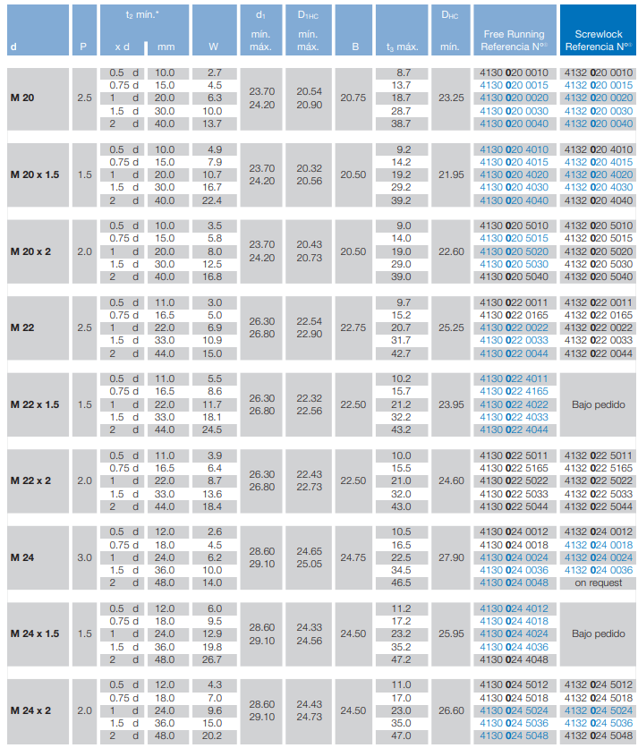
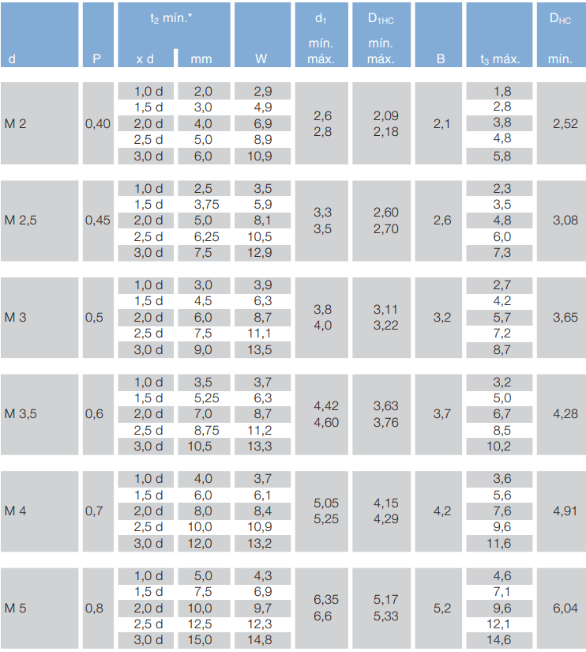
Metrica | t2min x d | t2_min | W | d1_min | d1_max | D1Hc_min | D1Hc_max | B | t3_max | DHc_min
2 | 1.0 d | 0.002 | 0.0029 | 0.0026 | 0.0028 | 0.00209 | 2.18 | 0.0021 | 0.0018 | 0.00252
2 | 1.5 d | 0.003 | 0.0049 | 0.0026 | 0.0028 | 0.00209 | 2.18 | 0.0021 | 0.0028 | 0.00252
2 | 2.0 d | 0.004 | 0.0069 | 0.0026 | 0.0028 | 0.00209 | 2.18 | 0.0021 | 0.0038 | 0.00252
2 | 2.5 d | 0.005 | 0.0089 | 0.0026 | 0.0028 | 0.00209 | 2.18 | 0.0021 | 0.0048 | 0.00252
2 | 3.0 d | 0.006 | 0.0109 | 0.0026 | 0.0028 | 0.00209 | 2.18 | 0.0021 | 0.0058 | 0.00252
2.5 | 1.0 d | 0.0025 | 0.0035 | 0.0033 | 0.0035 | 0.0026 | 2.70 | 0.0026 | 0.0023 | 0.00308
2.5 | 1.5 d | 0.00375 | 0.0059 | 0.0033 | 0.0035 | 0.0026 | 2.70 | 0.0026 | 0.0035 | 0.00308
2.5 | 2.0 d | 0.005 | 0.0081 | 0.0033 | 0.0035 | 0.0026 | 2.70 | 0.0026 | 0.0048 | 0.00308
2.5 | 2.5 d | 0.00625 | 0.0105 | 0.0033 | 0.0035 | 0.0026 | 2.70 | 0.0026 | 0.006 | 0.00308
2.5 | 3.0 d | 0.0075 | 0.0129 | 0.0033 | 0.0035 | 0.0026 | 2.70 | 0.0026 | 0.0073 | 0.00308
3 | 1.0 d | 0.003 | 0.0039 | 0.0038 | 0.004 | 0.00311 | 3.22 | 0.0032 | 0.0027 | 0.00365
3 | 1.5 d | 0.0045 | 0.0063 | 0.0038 | 0.004 | 0.00311 | 3.22 | 0.0032 | 0.0042 | 0.00365
3 | 2.0 d | 0.006 | 0.0087 | 0.0038 | 0.004 | 0.00311 | 3.22 | 0.0032 | 0.0057 | 0.00365
3 | 2.5 d | 0.0075 | 0.0111 | 0.0038 | 0.004 | 0.00311 | 3.22 | 0.0032 | 0.0072 | 0.00365
3 | 3.0 d | 0.009 | 0.0135 | 0.0038 | 0.004 | 0.00311 | 3.22 | 0.0032 | 0.0087 | 0.00365
3.5 | 1.0 d | 0.0035 | 0.0037 | 0.00442 | 0.0046 | 0.00363 | 3.76 | 0.0037 | 0.0032 | 0.00428
3.5 | 1.5 d | 0.00525 | 0.0063 | 0.00442 | 0.0046 | 0.00363 | 3.76 | 0.0037 | 0.005 | 0.00428
3.5 | 2.0 d | 0.007 | 0.0087 | 0.00442 | 0.0046 | 0.00363 | 3.76 | 0.0037 | 0.0067 | 0.00428
3.5 | 2.5 d | 0.00875 | 0.0112 | 0.00442 | 0.0046 | 0.00363 | 3.76 | 0.0037 | 0.0085 | 0.00428
3.5 | 3.0 d | 0.0105 | 0.0133 | 0.00442 | 0.0046 | 0.00363 | 3.76 | 0.0037 | 0.0102 | 0.00428
4 | 1.0 d | 0.004 | 0.0037 | 0.00505 | 0.00525 | 0.00415 | 4.29 | 0.0042 | 0.0036 | 0.00491
4 | 1.5 d | 0.006 | 0.0061 | 0.00505 | 0.00525 | 0.00415 | 4.29 | 0.0042 | 0.0056 | 0.00491
4 | 2.0 d | 0.008 | 0.0084 | 0.00505 | 0.00525 | 0.00415 | 4.29 | 0.0042 | 0.0076 | 0.00491
4 | 2.5 d | 0.01 | 0.0109 | 0.00505 | 0.00525 | 0.00415 | 4.29 | 0.0042 | 0.0096 | 0.00491
4 | 3.0 d | 0.012 | 0.0132 | 0.00505 | 0.00525 | 0.00415 | 4.29 | 0.0042 | 0.0116 | 0.00491
5 | 1.0 d | 0.005 | 0.0043 | 0.00635 | 0.0066 | 0.00517 | 5.33 | 0.0052 | 0.0046 | 0.00604
5 | 1.5 d | 0.0075 | 0.0069 | 0.00635 | 0.0066 | 0.00517 | 5.33 | 0.0052 | 0.0071 | 0.00604
5 | 2.0 d | 0.01 | 0.0097 | 0.00635 | 0.0066 | 0.00517 | 5.33 | 0.0052 | 0.0096 | 0.00604
5 | 2.5 d | 0.0125 | 0.0123 | 0.00635 | 0.0066 | 0.00517 | 5.33 | 0.0052 | 0.0121 | 0.00604
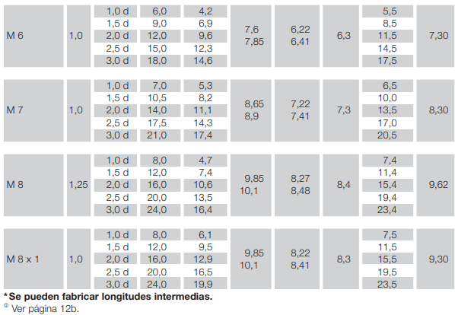
5 | 3.0 d | 0.015 | 0.0148 | 0.00635 | 0.0066 | 0.00517 | 5.33 | 0.0052 | 0.0146 | 0.00604
6 | 1.0 d | 0.006 | 0.0042 | 0.0076 | 0.00785 | 0.00622 | 6.41 | 0.0063 | 0.0055 | 0.0073 | 4.2
6 | 1.5 d | 0.009 | 0.0069 | 0.0076 | 0.00785 | 0.00622 | 6.41 | 0.0063 | 0.0085 | 0.0073 | 6.9
6 | 2.0 d | 0.012 | 0.0096 | 0.0076 | 0.00785 | 0.00622 | 6.41 | 0.0063 | 0.0115 | 0.0073 | 9.6
6 | 2.5 d | 0.015 | 0.0123 | 0.0076 | 0.00785 | 0.00622 | 6.41 | 0.0063 | 0.0145 | 0.0073 | 12.3
6 | 3.0 d | 0.018 | 0.0146 | 0.0076 | 0.00785 | 0.00622 | 6.41 | 0.0063 | 0.0175 | 0.0073 | 14.6
7 | 1.0 d | 0.007 | 0.0053 | 0.00865 | 0.0089 | 0.00722 | 7.41 | 0.0073 | 0.0065 | 0.0083 | 5.3
7 | 1.5 d | 0.0105 | 0.0082 | 0.00865 | 0.0089 | 0.00722 | 7.41 | 0.0073 | 0.01 | 0.0083 | 8.2
7 | 2.0 d | 0.014 | 0.0111 | 0.00865 | 0.0089 | 0.00722 | 7.41 | 0.0073 | 0.0135 | 0.0083 | 11.1
7 | 2.5 d | 0.0175 | 0.0143 | 0.00865 | 0.0089 | 0.00722 | 7.41 | 0.0073 | 0.017 | 0.0083 | 14.3
7 | 3.0 d | 0.021 | 0.0174 | 0.00865 | 0.0089 | 0.00722 | 7.41 | 0.0073 | 0.0205 | 0.0083 | 17.4
8 | 1.0 d | 0.008 | 0.0047 | 0.00985 | 0.0101 | 0.00827 | 8.48 | 0.0084 | 0.0074 | 0.00962 | 4.7
8 | 1.5 d | 0.012 | 0.0074 | 0.00985 | 0.0101 | 0.00827 | 8.48 | 0.0084 | 0.0114 | 0.00962 | 7.4
8 | 2.0 d | 0.016 | 0.0106 | 0.00985 | 0.0101 | 0.00827 | 8.48 | 0.0084 | 0.0154 | 0.00962 | 10.6
8 | 2.5 d | 0.02 | 0.0135 | 0.00985 | 0.0101 | 0.00827 | 8.48 | 0.0084 | 0.0194 | 0.00962 | 13.5
8 | 3.0 d | 0.024 | 0.0164 | 0.00985 | 0.0101 | 0.00827 | 8.48 | 0.0084 | 0.0234 | 0.00962 | 16.4
8 | 1.0 d | 0.008 | 0.0061 | 0.00985 | 0.0101 | 0.00822 | 8.41 | 0.0083 | 0.0075 | 0.0093 | 6.1
8 | 1.5 d | 0.012 | 0.0095 | 0.00985 | 0.0101 | 0.00822 | 8.41 | 0.0083 | 0.0115 | 0.0093 | 9.5
8 | 2.0 d | 0.016 | 0.0129 | 0.00985 | 0.0101 | 0.00822 | 8.41 | 0.0083 | 0.0155 | 0.0093 | 12.9
8 | 2.5 d | 0.02 | 0.0165 | 0.00985 | 0.0101 | 0.00822 | 8.41 | 0.0083 | 0.0195 | 0.0093 | 16.5
8 | 3.0 d | 0.024 | 0.0199 | 0.00985 | 0.0101 | 0.00822 | 8.41 | 0.0083 | 0.0235 | 0.0093 | 19.9
9 | 1.0 d | 0.009 | 0.0053 | 0.01085 | 0.0111 | 0.00927 | 9.48 | 0.0094 | 0.0084 | 0.01062
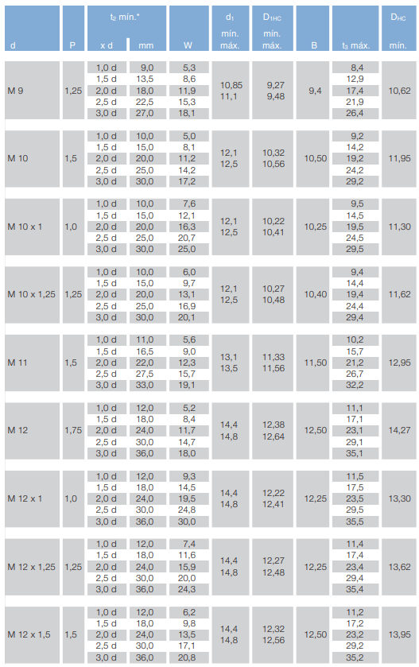
9 | 1.5 d | 0.0135 | 0.0086 | 0.01085 | 0.0111 | 0.00927 | 9.48 | 0.0094 | 0.0129 | 0.01062 |  | 12.9
9 | 2.0 d | 0.018 | 0.0119 | 0.01085 | 0.0111 | 0.00927 | 9.48 | 0.0094 | 0.0179 | 0.01062 |  | 21.9
9 | 2.5 d | 0.0225 | 0.0153 | 0.01085 | 0.0111 | 0.00927 | 9.48 | 0.0094 | 0.0219 | 0.01062 |  | 26.4
9 | 3.0 d | 0.027 | 0.0181 | 0.01085 | 0.0111 | 0.00927 | 9.48 | 0.0094 | 0.0264 | 0.01062 |  | 9.2
10 | 1.0 d | 0.01 | 0.005 | 0.0121 | 0.0125 | 0.01032 | 10.56 | 0.0105 | 0.0092 | 0.01195 |  | 14.2
10 | 1.5 d | 0.015 | 0.0081 | 0.0121 | 0.0125 | 0.01032 | 10.56 | 0.0105 | 0.0142 | 0.01195 |  | 19.2
10 | 2.0 d | 0.02 | 0.0112 | 0.0121 | 0.0125 | 0.01032 | 10.56 | 0.0105 | 0.0192 | 0.01195 |  | 24.2
10 | 2.5 d | 0.025 | 0.0142 | 0.0121 | 0.0125 | 0.01032 | 10.56 | 0.0105 | 0.0242 | 0.01195 |  | 9.5
10 | 3.0 d | 0.03 | 0.0172 | 0.0121 | 0.0125 | 0.01032 | 10.56 | 0.0105 | 0.0292 | 0.01195 |  | 14.5
10 | 1.0 d | 0.01 | 0.0076 | 0.0121 | 0.0125 | 0.01022 | 10.41 | 0.01025 | 0.0095 | 0.0113 |  | 19.5
10 | 1.5 d | 0.015 | 0.0121 | 0.0121 | 0.0125 | 0.01022 | 10.41 | 0.01025 | 0.0145 | 0.0113 |  | 24.5
10 | 2.0 d | 0.02 | 0.0163 | 0.0121 | 0.0125 | 0.01022 | 10.41 | 0.01025 | 0.0195 | 0.0113 |  | 29.5
10 | 2.5 d | 0.025 | 0.0207 | 0.0121 | 0.0125 | 0.01022 | 10.41 | 0.01025 | 0.0245 | 0.0113 |  | 14.4
10 | 3.0 d | 0.03 | 0.025 | 0.0121 | 0.0125 | 0.01022 | 10.41 | 0.01025 | 0.0295 | 0.0113 |  | 19.4
10 | 1.0 d | 0.01 | 0.006 | 0.0121 | 0.0125 | 0.01027 | 10.48 | 0.0104 | 0.0094 | 0.01162 | 25,9 | 24.4
10 | 1.5 d | 0.015 | 0.0097 | 0.0121 | 0.0125 | 0.01027 | 10.48 | 0.0104 | 0.0144 | 0.01162 | 9.7 | 29.4
10 | 2.0 d | 0.02 | 0.0131 | 0.0121 | 0.0125 | 0.01027 | 10.48 | 0.0104 | 0.0194 | 0.01162 | 141 | 10.2
10 | 2.5 d | 0.025 | 0.0169 | 0.0121 | 0.0125 | 0.01027 | 10.48 | 0.0104 | 0.0244 | 0.01162 | 16.9 | 21.2
10 | 3.0 d | 0.03 | 0.0201 | 0.0121 | 0.0125 | 0.01027 | 10.48 | 0.0104 | 0.0294 | 0.01162 | 46 | 26.7
11 | 1.0 d | 0.011 | 0.0056 | 0.0131 | 0.0135 | 0.01133 | 11.56 | 0.0115 | 0.0102 | 0.01295 | 9 | 32.2
11 | 1.5 d | 0.0165 | 0.009 | 0.0131 | 0.0135 | 0.01133 | 11.56 | 0.0115 | 0.0157 | 0.01295 | 143
11 | 2.0 d | 0.022 | 0.0123 | 0.0131 | 0.0135 | 0.01133 | 11.56 | 0.0115 | 0.0212 | 0.01295 | 19,1
11 | 2.5 d | 0.0275 | 0.0157 | 0.0131 | 0.0135 | 0.01133 | 11.56 | 0.0115 | 0.0267 | 0.01295 | 5,2
11 | 3.0 d | 0.033 | 0.0191 | 0.0131 | 0.0135 | 0.01133 | 11.56 | 0.0115 | 0.0322 | 0.01295 | 8.4
12 | 1.0 d | 0.012 | 0 | 0 | 0 | 0 | 0.00 | 0 | 0 | 0 | 11,7
12 | 1.5 d | 0.018 | 0 | 0 | 0 | 0 | 0.00 | 0 | 0 | 0 | 14.7
12 | 2.0 d | 0.024 | 0 | 0 | 0 | 0 | 0.00 | 0 | 0 | 0 | 1테0 결,3
12 | 2.5 d | 0.03 | 0 | 0 | 0 | 0 | 0.00 | 0 | 0 | 0 | 14.5
12 | 3.0 d | 0.036 | 0 | 0 | 0 | 0 | 0.00 | 0 | 0 | 0 | 19,5
12 | 1.0 d | 0.012 | 0 | 0 | 0 | 0 | 0.00 | 0 | 0 | 0 | 24.8
 | 1.5 d | 0 | 0 | 0 | 0 | 0 | 0.00 | 0 | 0 | 0 | 예,0
 | 2.0 d | 0 | 0 | 0 | 0 | 0 | 0.00 | 0 | 0 | 0 | 11.6
 | 2.5 d | 0 | 0 | 0 | 0 | 0 | 0.00 | 0 | 0 | 0 | 15,9
 | 3.0 d | 0 | 0 | 0 | 0 | 0 | 0.00 | 0 | 0 | 0 | 20
12 | 1.0 d | 0.012 | 0 | 0 | 0 | 0 | 0.00 | 0 | 0 | 0 | 74,3
 | 1.5 d | 0 | 0 | 0 | 0 | 0 | 0.00 | 0 | 0 | 0 | 62
 | 2.0 d | 0 | 0 | 0 | 0 | 0 | 0.00 | 0 | 0 | 0 | 9.8
 | 2.5 d | 0 | 0 | 0 | 0 | 0 | 0.00 | 0 | 0 | 0 | 13,5
 | 3.0 d | 0 | 0 | 0 | 0 | 0 | 0.00 | 0 | 0 | 0 | 지8
12 | 1.0 d | 0.012 | 0 | 0 | 0 | 0 | 0.00 | 0 | 0 | 0
 | 1.5 d | 0 | 0 | 0 | 0 | 0 | 0.00 | 0 | 0 | 0
 | 2.0 d | 0 | 0 | 0 | 0 | 0 | 0.00 | 0 | 0 | 0
 | 2.5 d | 0 | 0 | 0 | 0 | 0 | 0.00 | 0 | 0 | 0
 | 3.0 d | 0 | 0 | 0 | 0 | 0 | 0.00 | 0 | 0 | 0
14 | 1.0 d | 0.014 | 0 | 0 | 0 | 0 | 0.00 | 0 | 0 | 0
 | 1.5 d | 0 | 0 | 0 | 0 | 0 | 0.00 | 0 | 0 | 0
 | 2.0 d | 0 | 0 | 0 | 0 | 0 | 0.00 | 0 | 0 | 0
 | 2.5 d | 0 | 0 | 0 | 0 | 0 | 0.00 | 0 | 0 | 0
 | 3.0 d | 0 | 0 | 0 | 0 | 0 | 0.00 | 0 | 0 | 0
16 | 1.0 d | 0.016 | 0 | 0 | 0 | 0 | 0.00 | 0 | 0 | 0
 | 1.5 d | 0 | 0 | 0 | 0 | 0 | 0.00 | 0 | 0 | 0
 | 2.0 d | 0 | 0 | 0 | 0 | 0 | 0.00 | 0 | 0 | 0
 | 2.5 d | 0 | 0 | 0 | 0 | 0 | 0.00 | 0 | 0 | 0
 | 3.0 d | 0 | 0 | 0 | 0 | 0 | 0.00 | 0 | 0 | 0
18 | 1.0 d | 0.018 | 0 | 0 | 0 | 0 | 0.00 | 0 | 0 | 0
 | 1.5 d | 0 | 0 | 0 | 0 | 0 | 0.00 | 0 | 0 | 0
 | 2.0 d | 0 | 0 | 0 | 0 | 0 | 0.00 | 0 | 0 | 0
 | 2.5 d | 0 | 0 | 0 | 0 | 0 | 0.00 | 0 | 0 | 0
 | 3.0 d | 0 | 0 | 0 | 0 | 0 | 0.00 | 0 | 0 | 0
20 | 1.0 d | 0.02 | 0 | 0 | 0 | 0 | 0.00 | 0 | 0 | 0
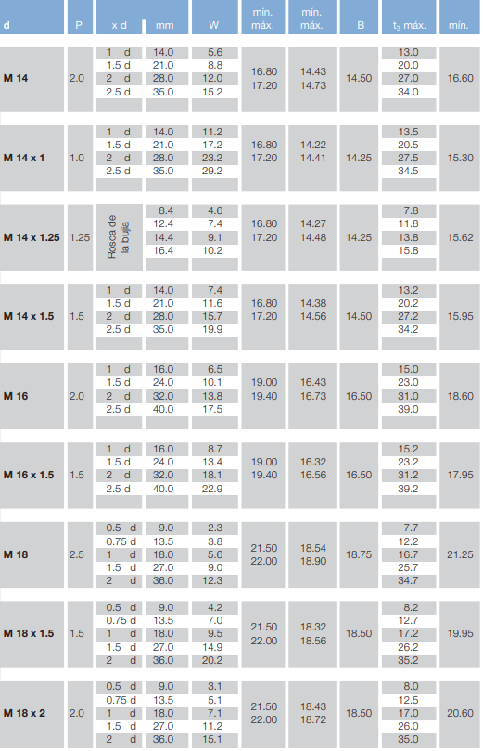
 | 1.5 d | 0 | 0 | 0 | 0 | 0 | 0.00 | 0 | 0 | 0
 | 2.0 d | 0 | 0 | 0 | 0 | 0 | 0.00 | 0 | 0 | 0
 | 2.5 d | 0 | 0 | 0 | 0 | 0 | 0.00 | 0 | 0 | 0
 | 3.0 d | 0 | 0 | 0 | 0 | 0 | 0.00 | 0 | 0 | 0

Long_Roscado
l_nominal | l_min | l_max | M1_6_ls_min | M1_6_lg_max | M2_ls_min | M2_lg_max | M2_5_ls_min | M2_5_lg_max | M3_ls_min | M3_lg_max | M4_ls_min | M4_lg_max | M5_ls_min | M5_lg_max | M6_ls_min | M6_lg_max | M8_ls_min | M8_lg_max | M10_ls_min | M10_lg_max | M12_ls_min | M12_lg_max | M14_ls_min | M14_lg_max | M16_ls_min | M16_lg_max | M20_ls_min | M20_lg_max | M24_ls_min | M24_lg_max | M30_ls_min | M30_lg_max | M36_ls_min | M36_lg_max | M42_ls_min | M42_lg_max | M48_ls_min | M48_lg_max | M56_ls_min | M56_lg_max | M64_ls_min | M64_lg_max | l_nominal | l_min | l_max | M1_6_ls_min | M1_6_lg_max | M2_ls_min | M2_lg_max | M2_5_ls_min | M2_5_lg_max | M3_ls_min | M3_lg_max | M4_ls_min | M4_lg_max | M5_ls_min | M5_lg_max | M6_ls_min | M6_lg_max | M8_ls_min | M8_lg_max | M10_ls_min | M10_lg_max | M12_ls_min | M12_lg_max | M14_ls_min | M14_lg_max | M16_ls_min | M16_lg_max | M20_ls_min | M20_lg_max | M24_ls_min | M24_lg_max | M30_ls_min | M30_lg_max | M36_ls_min | M36_lg_max | M42_ls_min | M42_lg_max | M48_ls_min | M48_lg_max | M56_ls_min | M56_lg_max | M64_ls_min | M64_lg_max
2,5 | 2,3 | 2,7 | 0 | 0 | 0 | 0 | 0 | 0 | 0 | 0 | 0 | 0 | 0 | 0 | 0 | 0 | 0 | 0 | 0 | 0 | 0 | 0 | 0 | 0 | 0 | 0 | 0 | 0 | 0 | 0 | 0 | 0 | 0 | 0 | 0 | 0 | 0 | 0 | 0 | 0 | 0 | 0 | 2,5 | 2,3 | 2,7 | 0 | 0 | 0 | 0 | 0 | 0 | 0 | 0 | 0 | 0 | 0 | 0 | 0 | 0 | 0 | 0 | 0 | 0 | 0 | 0 | 0 | 0 | 0 | 0 | 0 | 0 | 0 | 0 | 0 | 0 | 0 | 0 | 0 | 0 | 0 | 0 | 0 | 0 | 0 | 0
3 | 2,8 | 3,2 | 0 | 0 | 0 | 0 | 0 | 0 | 0 | 0 | 0 | 0 | 0 | 0 | 0 | 0 | 0 | 0 | 0 | 0 | 0 | 0 | 0 | 0 | 0 | 0 | 0 | 0 | 0 | 0 | 0 | 0 | 0 | 0 | 0 | 0 | 0 | 0 | 0 | 0 | 0 | 0 | 3 | 2,8 | 3,2 | 0 | 0 | 0 | 0 | 0 | 0 | 0 | 0 | 0 | 0 | 0 | 0 | 0 | 0 | 0 | 0 | 0 | 0 | 0 | 0 | 0 | 0 | 0 | 0 | 0 | 0 | 0 | 0 | 0 | 0 | 0 | 0 | 0 | 0 | 0 | 0 | 0 | 0 | 0 | 0
4 | 3,76 | 4,24 | 0 | 0 | 0 | 0 | 0 | 0 | 0 | 0 | 0 | 0 | 0 | 0 | 0 | 0 | 0 | 0 | 0 | 0 | 0 | 0 | 0 | 0 | 0 | 0 | 0 | 0 | 0 | 0 | 0 | 0 | 0 | 0 | 0 | 0 | 0 | 0 | 0 | 0 | 0 | 0 | 4 | 3,76 | 4,24 | 0 | 0 | 0 | 0 | 0 | 0 | 0 | 0 | 0 | 0 | 0 | 0 | 0 | 0 | 0 | 0 | 0 | 0 | 0 | 0 | 0 | 0 | 0 | 0 | 0 | 0 | 0 | 0 | 0 | 0 | 0 | 0 | 0 | 0 | 0 | 0 | 0 | 0 | 0 | 0
5 | 4,76 | 5,24 | 0 | 0 | 0 | 0 | 0 | 0 | 0 | 0 | 0 | 0 | 0 | 0 | 0 | 0 | 0 | 0 | 0 | 0 | 0 | 0 | 0 | 0 | 0 | 0 | 0 | 0 | 0 | 0 | 0 | 0 | 0 | 0 | 0 | 0 | 0 | 0 | 0 | 0 | 0 | 0 | 5 | 4,76 | 5,24 | 0 | 0 | 0 | 0 | 0 | 0 | 0 | 0 | 0 | 0 | 0 | 0 | 0 | 0 | 0 | 0 | 0 | 0 | 0 | 0 | 0 | 0 | 0 | 0 | 0 | 0 | 0 | 0 | 0 | 0 | 0 | 0 | 0 | 0 | 0 | 0 | 0 | 0 | 0 | 0
6 | 5,76 | 6,24 | 0 | 0 | 0 | 0 | 0 | 0 | 0 | 0 | 0 | 0 | 0 | 0 | 0 | 0 | 0 | 0 | 0 | 0 | 0 | 0 | 0 | 0 | 0 | 0 | 0 | 0 | 0 | 0 | 0 | 0 | 0 | 0 | 0 | 0 | 0 | 0 | 0 | 0 | 0 | 0 | 6 | 5,76 | 6,24 | 0 | 0 | 0 | 0 | 0 | 0 | 0 | 0 | 0 | 0 | 0 | 0 | 0 | 0 | 0 | 0 | 0 | 0 | 0 | 0 | 0 | 0 | 0 | 0 | 0 | 0 | 0 | 0 | 0 | 0 | 0 | 0 | 0 | 0 | 0 | 0 | 0 | 0 | 0 | 0
8 | 7,71 | 8,29 | 0 | 0 | 0 | 0 | 0 | 0 | 0 | 0 | 0 | 0 | 0 | 0 | 0 | 0 | 0 | 0 | 0 | 0 | 0 | 0 | 0 | 0 | 0 | 0 | 0 | 0 | 0 | 0 | 0 | 0 | 0 | 0 | 0 | 0 | 0 | 0 | 0 | 0 | 0 | 0 | 8 | 7,71 | 8,29 | 0 | 0 | 0 | 0 | 0 | 0 | 0 | 0 | 0 | 0 | 0 | 0 | 0 | 0 | 0 | 0 | 0 | 0 | 0 | 0 | 0 | 0 | 0 | 0 | 0 | 0 | 0 | 0 | 0 | 0 | 0 | 0 | 0 | 0 | 0 | 0 | 0 | 0 | 0 | 0
10 | 9,71 | 10,29 | 0 | 0 | 0 | 0 | 0 | 0 | 0 | 0 | 0 | 0 | 0 | 0 | 0 | 0 | 0 | 0 | 0 | 0 | 0 | 0 | 0 | 0 | 0 | 0 | 0 | 0 | 0 | 0 | 0 | 0 | 0 | 0 | 0 | 0 | 0 | 0 | 0 | 0 | 0 | 0 | 10 | 9,71 | 10,29 | 0 | 0 | 0 | 0 | 0 | 0 | 0 | 0 | 0 | 0 | 0 | 0 | 0 | 0 | 0 | 0 | 0 | 0 | 0 | 0 | 0 | 0 | 0 | 0 | 0 | 0 | 0 | 0 | 0 | 0 | 0 | 0 | 0 | 0 | 0 | 0 | 0 | 0 | 0 | 0
12 | 11,65 | 12,35 | 0 | 0 | 0 | 0 | 0 | 0 | 0 | 0 | 0 | 0 | 0 | 0 | 0 | 0 | 0 | 0 | 0 | 0 | 0 | 0 | 0 | 0 | 0 | 0 | 0 | 0 | 0 | 0 | 0 | 0 | 0 | 0 | 0 | 0 | 0 | 0 | 0 | 0 | 0 | 0 | 12 | 11,65 | 12,35 | 0 | 0 | 0 | 0 | 0 | 0 | 0 | 0 | 0 | 0 | 0 | 0 | 0 | 0 | 0 | 0 | 0 | 0 | 0 | 0 | 0 | 0 | 0 | 0 | 0 | 0 | 0 | 0 | 0 | 0 | 0 | 0 | 0 | 0 | 0 | 0 | 0 | 0 | 0 | 0
16 | 15,65 | 16,35 | 0 | 0 | 0 | 0 | 0 | 0 | 0 | 0 | 0 | 0 | 0 | 0 | 0 | 0 | 0 | 0 | 0 | 0 | 0 | 0 | 0 | 0 | 0 | 0 | 0 | 0 | 0 | 0 | 0 | 0 | 0 | 0 | 0 | 0 | 0 | 0 | 0 | 0 | 0 | 0 | 16 | 15,65 | 16,35 | 0 | 0 | 0 | 0 | 0 | 0 | 0 | 0 | 0 | 0 | 0 | 0 | 0 | 0 | 0 | 0 | 0 | 0 | 0 | 0 | 0 | 0 | 0 | 0 | 0 | 0 | 0 | 0 | 0 | 0 | 0 | 0 | 0 | 0 | 0 | 0 | 0 | 0 | 0 | 0
20 | 19,58 | 20,42 |  |  | 2 | 4 | 0 | 0 | 0 | 0 | 0 | 0 | 0 | 0 | 0 | 0 | 0 | 0 | 0 | 0 | 0 | 0 | 0 | 0 | 0 | 0 | 0 | 0 | 0 | 0 | 0 | 0 | 0 | 0 | 0 | 0 | 0 | 0 | 0 | 0 | 0 | 0 | 20 | 19,58 | 20,42 |  |  | 2 | 4 | 0 | 0 | 0 | 0 | 0 | 0 | 0 | 0 | 0 | 0 | 0 | 0 | 0 | 0 | 0 | 0 | 0 | 0 | 0 | 0 | 0 | 0 | 0 | 0 | 0 | 0 | 0 | 0 | 0 | 0 | 0 | 0 | 0 | 0 | 0 | 0
25 | 24,58 | 25,42 |  |  |  |  | 5,75 | 8 | 4,5 | 7 | 0 | 0 | 0 | 0 | 0 | 0 | 0 | 0 | 0 | 0 | 0 | 0 | 0 | 0 | 0 | 0 | 0 | 0 | 0 | 0 | 0 | 0 | 0 | 0 | 0 | 0 | 0 | 0 | 0 | 0 | 0 | 0 | 25 | 24,58 | 25,42 |  |  |  |  | 5,75 | 8 | 4,5 | 7 | 0 | 0 | 0 | 0 | 0 | 0 | 0 | 0 | 0 | 0 | 0 | 0 | 0 | 0 | 0 | 0 | 0 | 0 | 0 | 0 | 0 | 0 | 0 | 0 | 0 | 0 | 0 | 0 | 0 | 0 | 0 | 0
30 | 29,58 | 30,42 |  |  |  |  |  |  | 9,5 | 12 | 6,5 | 10 | 4 | 8 | 0 | 0 | 0 | 0 | 0 | 0 | 0 | 0 | 0 | 0 | 0 | 0 | 0 | 0 | 0 | 0 | 0 | 0 | 0 | 0 | 0 | 0 | 0 | 0 | 0 | 0 | 0 | 0 | 30 | 29,58 | 30,42 |  |  |  |  |  |  | 9,5 | 12 | 6,5 | 10 | 4 | 8 | 0 | 0 | 0 | 0 | 0 | 0 | 0 | 0 | 0 | 0 | 0 | 0 | 0 | 0 | 0 | 0 | 0 | 0 | 0 | 0 | 0 | 0 | 0 | 0 | 0 | 0 | 0 | 0
35 | 34,5 | 35,5 |  |  |  |  |  |  |  |  | 11,5 | 15 | 9 | 13 | 6 | 11 | 0 | 0 | 0 | 0 | 0 | 0 | 0 | 0 | 0 | 0 | 0 | 0 | 0 | 0 | 0 | 0 | 0 | 0 | 0 | 0 | 0 | 0 | 0 | 0 | 0 | 0 | 35 | 34,5 | 35,5 |  |  |  |  |  |  |  |  | 11,5 | 15 | 9 | 13 | 6 | 11 | 0 | 0 | 0 | 0 | 0 | 0 | 0 | 0 | 0 | 0 | 0 | 0 | 0 | 0 | 0 | 0 | 0 | 0 | 0 | 0 | 0 | 0 | 0 | 0 | 0 | 0
40 | 39,5 | 40,5 |  |  |  |  |  |  |  |  | 16,5 | 20 | 14 | 18 | 11 | 16 | 5,75 | 12 | 0 | 0 | 0 | 0 | 0 | 0 | 0 | 0 | 0 | 0 | 0 | 0 | 0 | 0 | 0 | 0 | 0 | 0 | 0 | 0 | 0 | 0 | 0 | 0 | 40 | 39,5 | 40,5 |  |  |  |  |  |  |  |  | 16,5 | 20 | 14 | 18 | 11 | 16 | 5,75 | 12 | 0 | 0 | 0 | 0 | 0 | 0 | 0 | 0 | 0 | 0 | 0 | 0 | 0 | 0 | 0 | 0 | 0 | 0 | 0 | 0 | 0 | 0 | 0 | 0
45 | 44,5 | 45,5 |  |  |  |  |  |  |  |  |  |  | 19 | 23 | 16 | 21 | 10,75 | 17 | 5,5 | 13 | 0 | 0 | 0 | 0 | 0 | 0 | 0 | 0 | 0 | 0 | 0 | 0 | 0 | 0 | 0 | 0 | 0 | 0 | 0 | 0 | 0 | 0 | 45 | 44,5 | 45,5 |  |  |  |  |  |  |  |  |  |  | 19 | 23 | 16 | 21 | 10,75 | 17 | 5,5 | 13 | 0 | 0 | 0 | 0 | 0 | 0 | 0 | 0 | 0 | 0 | 0 | 0 | 0 | 0 | 0 | 0 | 0 | 0 | 0 | 0 | 0 | 0
50 | 49,5 | 50,5 |  |  |  |  |  |  |  |  |  |  | 24 | 28 | 21 | 26 | 15,75 | 22 | 10,5 | 18 | 0 | 0 | 0 | 0 | 0 | 0 | 0 | 0 | 0 | 0 | 0 | 0 | 0 | 0 | 0 | 0 | 0 | 0 | 0 | 0 | 0 | 0 | 50 | 49,5 | 50,5 |  |  |  |  |  |  |  |  |  |  | 24 | 28 | 21 | 26 | 15,75 | 22 | 10,5 | 18 | 0 | 0 | 0 | 0 | 0 | 0 | 0 | 0 | 0 | 0 | 0 | 0 | 0 | 0 | 0 | 0 | 0 | 0 | 0 | 0 | 0 | 0
55 | 54,4 | 55,6 |  |  |  |  |  |  |  |  |  |  |  |  | 26 | 31 | 20,75 | 27 | 15,5 | 23 | 10,25 | 19 | 0 | 0 | 0 | 0 | 0 | 0 | 0 | 0 | 0 | 0 | 0 | 0 | 0 | 0 | 0 | 0 | 0 | 0 | 0 | 0 | 55 | 54,4 | 55,6 |  |  |  |  |  |  |  |  |  |  |  |  | 26 | 31 | 20,75 | 27 | 15,5 | 23 | 10,25 | 19 | 0 | 0 | 0 | 0 | 0 | 0 | 0 | 0 | 0 | 0 | 0 | 0 | 0 | 0 | 0 | 0 | 0 | 0 | 0 | 0
60 | 59,4 | 60,6 |  |  |  |  |  |  |  |  |  |  |  |  | 31 | 36 | 25,75 | 32 | 20,5 | 28 | 15,25 | 24 | 10 | 20 | 0 | 0 | 0 | 0 | 0 | 0 | 0 | 0 | 0 | 0 | 0 | 0 | 0 | 0 | 0 | 0 | 0 | 0 | 60 | 59,4 | 60,6 |  |  |  |  |  |  |  |  |  |  |  |  | 31 | 36 | 25,75 | 32 | 20,5 | 28 | 15,25 | 24 | 10 | 20 | 0 | 0 | 0 | 0 | 0 | 0 | 0 | 0 | 0 | 0 | 0 | 0 | 0 | 0 | 0 | 0 | 0 | 0
65 | 64,4 | 65,6 |  |  |  |  |  |  |  |  |  |  |  |  |  |  | 30,75 | 37 | 25,5 | 33 | 20,25 | 29 | 15 | 25 | 11 | 21 | 0 | 0 | 0 | 0 | 0 | 0 | 0 | 0 | 0 | 0 | 0 | 0 | 0 | 0 | 0 | 0 | 65 | 64,4 | 65,6 |  |  |  |  |  |  |  |  |  |  |  |  |  |  | 30,75 | 37 | 25,5 | 33 | 20,25 | 29 | 15 | 25 | 11 | 21 | 0 | 0 | 0 | 0 | 0 | 0 | 0 | 0 | 0 | 0 | 0 | 0 | 0 | 0 | 0 | 0
70 | 69,4 | 70,6 |  |  |  |  |  |  |  |  |  |  |  |  |  |  | 35,75 | 42 | 30,5 | 38 | 25,25 | 34 | 20 | 30 | 16 | 26 | 0 | 0 | 0 | 0 | 0 | 0 | 0 | 0 | 0 | 0 | 0 | 0 | 0 | 0 | 0 | 0 | 70 | 69,4 | 70,6 |  |  |  |  |  |  |  |  |  |  |  |  |  |  | 35,75 | 42 | 30,5 | 38 | 25,25 | 34 | 20 | 30 | 16 | 26 | 0 | 0 | 0 | 0 | 0 | 0 | 0 | 0 | 0 | 0 | 0 | 0 | 0 | 0 | 0 | 0
80 | 79,4 | 80,6 |  |  |  |  |  |  |  |  |  |  |  |  |  |  | 45,75 | 52 | 40,5 | 48 | 35,25 | 44 | 30 | 40 | 26 | 36 | 15,5 | 28 | 0 | 0 | 0 | 0 | 0 | 0 | 0 | 0 | 0 | 0 | 0 | 0 | 0 | 0 | 80 | 79,4 | 80,6 |  |  |  |  |  |  |  |  |  |  |  |  |  |  | 45,75 | 52 | 40,5 | 48 | 35,25 | 44 | 30 | 40 | 26 | 36 | 15,5 | 28 | 0 | 0 | 0 | 0 | 0 | 0 | 0 | 0 | 0 | 0 | 0 | 0 | 0 | 0
90 | 89,3 | 90,7 |  |  |  |  |  |  |  |  |  |  |  |  |  |  |  |  | 50,5 | 58 | 45,25 | 54 | 40 | 50 | 36 | 46 | 25,5 | 38 | 15 | 30 | 0 | 0 | 0 | 0 | 0 | 0 | 0 | 0 | 0 | 0 | 0 | 0 | 90 | 89,3 | 90,7 |  |  |  |  |  |  |  |  |  |  |  |  |  |  |  |  | 50,5 | 58 | 45,25 | 54 | 40 | 50 | 36 | 46 | 25,5 | 38 | 15 | 30 | 0 | 0 | 0 | 0 | 0 | 0 | 0 | 0 | 0 | 0 | 0 | 0
100 | 99,3 | 100,7 |  |  |  |  |  |  |  |  |  |  |  |  |  |  |  |  | 60,5 | 68 | 55,25 | 64 | 50 | 60 | 46 | 56 | 35,5 | 48 | 25 | 40 | 0 | 0 | 0 | 0 | 0 | 0 | 0 | 0 | 0 | 0 | 0 | 0 | 100 | 99,3 | 100,7 |  |  |  |  |  |  |  |  |  |  |  |  |  |  |  |  | 60,5 | 68 | 55,25 | 64 | 50 | 60 | 46 | 56 | 35,5 | 48 | 25 | 40 | 0 | 0 | 0 | 0 | 0 | 0 | 0 | 0 | 0 | 0 | 0 | 0
110 | 109,3 | 110,7 |  |  |  |  |  |  |  |  |  |  |  |  |  |  |  |  |  |  | 65,25 | 74 | 60 | 70 | 56 | 66 | 45,5 | 58 | 35 | 50 | 20,5 | 38 | 0 | 0 | 0 | 0 | 0 | 0 | 0 | 0 | 0 | 0 | 110 | 109,3 | 110,7 |  |  |  |  |  |  |  |  |  |  |  |  |  |  |  |  |  |  | 65,25 | 74 | 60 | 70 | 56 | 66 | 45,5 | 58 | 35 | 50 | 20,5 | 38 | 0 | 0 | 0 | 0 | 0 | 0 | 0 | 0 | 0 | 0
120 | 119,3 | 120,7 |  |  |  |  |  |  |  |  |  |  |  |  |  |  |  |  |  |  | 75,25 | 84 | 70 | 80 | 66 | 76 | 55,5 | 68 | 45 | 60 | 30,5 | 48 | 16 | 36 | 0 | 0 | 0 | 0 | 0 | 0 | 0 | 0 | 120 | 119,3 | 120,7 |  |  |  |  |  |  |  |  |  |  |  |  |  |  |  |  |  |  | 75,25 | 84 | 70 | 80 | 66 | 76 | 55,5 | 68 | 45 | 60 | 30,5 | 48 | 16 | 36 | 0 | 0 | 0 | 0 | 0 | 0 | 0 | 0
130 | 129,2 | 130,8 |  |  |  |  |  |  |  |  |  |  |  |  |  |  |  |  |  |  |  |  | 80 | 90 | 76 | 86 | 65,5 | 78 | 55 | 70 | 40,5 | 58 | 26 | 46 | 0 | 0 | 0 | 0 | 0 | 0 | 0 | 0 | 130 | 129,2 | 130,8 |  |  |  |  |  |  |  |  |  |  |  |  |  |  |  |  |  |  |  |  | 80 | 90 | 76 | 86 | 65,5 | 78 | 55 | 70 | 40,5 | 58 | 26 | 46 | 0 | 0 | 0 | 0 | 0 | 0 | 0 | 0
140 | 139,2 | 140,8 |  |  |  |  |  |  |  |  |  |  |  |  |  |  |  |  |  |  |  |  | 90 | 100 | 86 | 96 | 75,5 | 88 | 65 | 80 | 50,5 | 68 | 36 | 56 | 21,5 | 44 | 0 | 0 | 0 | 0 | 0 | 0 | 140 | 139,2 | 140,8 |  |  |  |  |  |  |  |  |  |  |  |  |  |  |  |  |  |  |  |  | 90 | 100 | 86 | 96 | 75,5 | 88 | 65 | 80 | 50,5 | 68 | 36 | 56 | 21,5 | 44 | 0 | 0 | 0 | 0 | 0 | 0
150 | 149,2 | 150,8 |  |  |  |  |  |  |  |  |  |  |  |  |  |  |  |  |  |  |  |  |  |  | 96 | 106 | 85,5 | 98 | 75 | 90 | 60,5 | 78 | 46 | 66 | 31,5 | 54 | 0 | 0 | 0 | 0 | 0 | 0 | 150 | 149,2 | 150,8 |  |  |  |  |  |  |  |  |  |  |  |  |  |  |  |  |  |  |  |  |  |  | 96 | 106 | 85,5 | 98 | 75 | 90 | 60,5 | 78 | 46 | 66 | 31,5 | 54 | 0 | 0 | 0 | 0 | 0 | 0
160 | 159,2 | 160,8 |  |  |  |  |  |  |  |  |  |  |  |  |  |  |  |  |  |  |  |  |  |  | 106 | 116 | 95,5 | 108 | 85 | 100 | 70,5 | 88 | 56 | 76 | 41,5 | 64 | 27 | 52 | 0 | 0 | 0 | 0 | 160 | 159,2 | 160,8 |  |  |  |  |  |  |  |  |  |  |  |  |  |  |  |  |  |  |  |  |  |  | 106 | 116 | 95,5 | 108 | 85 | 100 | 70,5 | 88 | 56 | 76 | 41,5 | 64 | 27 | 52 | 0 | 0 | 0 | 0
180 | 179,2 | 180,8 |  |  |  |  |  |  |  |  |  |  |  |  |  |  |  |  |  |  |  |  |  |  |  |  | 115,5 | 128 | 105 | 120 | 90,5 | 108 | 76 | 96 | 61,5 | 84 | 47 | 72 | 28,5 | 56 | 0 | 0 | 180 | 179,2 | 180,8 |  |  |  |  |  |  |  |  |  |  |  |  |  |  |  |  |  |  |  |  |  |  |  |  | 115,5 | 128 | 105 | 120 | 90,5 | 108 | 76 | 96 | 61,5 | 84 | 47 | 72 | 28,5 | 56 | 0 | 0
200 | 199,07 | 200,92 |  |  |  |  |  |  |  |  |  |  |  |  |  |  |  |  |  |  |  |  |  |  |  |  | 135,5 | 148 | 125 | 140 | 110,5 | 128 | 96 | 116 | 81,5 | 104 | 67 | 92 | 48,5 | 76 | 30 | 60 | 200 | 199,07 | 200,92 |  |  |  |  |  |  |  |  |  |  |  |  |  |  |  |  |  |  |  |  |  |  |  |  | 135,5 | 148 | 125 | 140 | 110,5 | 128 | 96 | 116 | 81,5 | 104 | 67 | 92 | 48,5 | 76 | 30 | 60
220 | 219,07 | 220,92 |  |  |  |  |  |  |  |  |  |  |  |  |  |  |  |  |  |  |  |  |  |  |  |  |  |  |  |  |  |  |  |  | 101,5 | 124 | 87 | 112 | 68,5 | 96 | 50 | 80 | 220 | 219,07 | 220,92 |  |  |  |  |  |  |  |  |  |  |  |  |  |  |  |  |  |  |  |  |  |  |  |  |  |  |  |  |  |  |  |  | 101,5 | 124 | 87 | 112 | 68,5 | 96 | 50 | 80
240 | 239,07 | 240,92 |  |  |  |  |  |  |  |  |  |  |  |  |  |  |  |  |  |  |  |  |  |  |  |  |  |  |  |  |  |  |  |  | 121,5 | 155 | 107 | 132 | 88,5 | 116 | 70 | 100 | 240 | 239,07 | 240,92 |  |  |  |  |  |  |  |  |  |  |  |  |  |  |  |  |  |  |  |  |  |  |  |  |  |  |  |  |  |  |  |  | 121,5 | 155 | 107 | 132 | 88,5 | 116 | 70 | 100
260 | 258,95 | 261,05 |  |  |  |  |  |  |  |  |  |  |  |  |  |  |  |  |  |  |  |  |  |  |  |  |  |  |  |  |  |  |  |  | 141,5 | 164 | 127 | 152 | 108,5 | 136 | 90 | 120 | 260 | 258,95 | 261,05 |  |  |  |  |  |  |  |  |  |  |  |  |  |  |  |  |  |  |  |  |  |  |  |  |  |  |  |  |  |  |  |  | 141,5 | 164 | 127 | 152 | 108,5 | 136 | 90 | 120
280 | 278,95 | 281,05 |  |  |  |  |  |  |  |  |  |  |  |  |  |  |  |  |  |  |  |  |  |  |  |  |  |  |  |  |  |  |  |  | 161,5 | 184 | 147 | 172 | 128,5 | 156 | 110 | 140 | 280 | 278,95 | 281,05 |  |  |  |  |  |  |  |  |  |  |  |  |  |  |  |  |  |  |  |  |  |  |  |  |  |  |  |  |  |  |  |  | 161,5 | 184 | 147 | 172 | 128,5 | 156 | 110 | 140
300 | 298,95 | 301,05 |  |  |  |  |  |  |  |  |  |  |  |  |  |  |  |  |  |  |  |  |  |  |  |  |  |  |  |  |  |  |  |  | 181,5 | 204 | 167 | 192 | 148,5 | 176 | 130 | 160 | 300 | 298,95 | 301,05 |  |  |  |  |  |  |  |  |  |  |  |  |  |  |  |  |  |  |  |  |  |  |  |  |  |  |  |  |  |  |  |  | 181,5 | 204 | 167 | 192 | 148,5 | 176 | 130 | 160

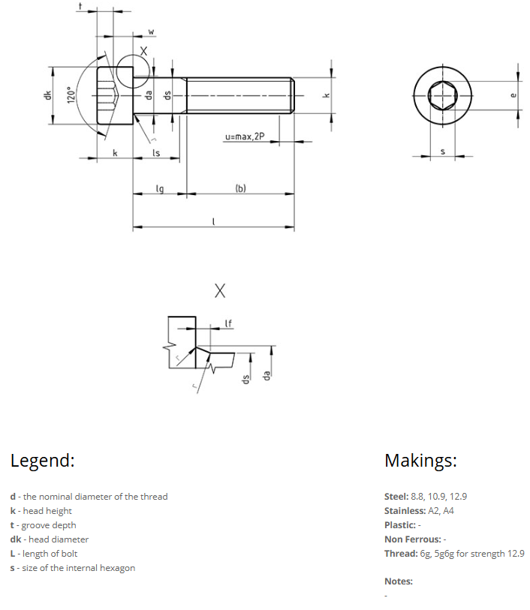

 |  |  |  |  |  |  |  |  |  |  |  |  |  |  |  |  |  |  |  |  |  |  |  |  |  |  |  |  |  |  |  |  |  |  |  |  |  |  |  |  |  |  | l_nominal | 2,5 | 3 | 4 | 5 | 6 | 8 | 10 | 12 | 16 | 20 | 25 | 30 | 35 | 40 | 45 | 50 | 55 | 60 | 65 | 70 | 80 | 90 | 100 | 110 | 120 | 130 | 140 | 150 | 160 | 180 | 200 | 220 | 240 | 260 | 280 | 300
 |  |  |  |  |  |  |  |  |  |  |  |  |  |  |  |  |  |  |  |  |  |  |  |  |  |  |  |  |  |  |  |  |  |  |  |  |  |  |  |  |  |  | l_min | 2,3 | 2,8 | 3,76 | 4,76 | 5,76 | 7,71 | 9,71 | 11,65 | 15,65 | 19,58 | 24,58 | 29,58 | 34,5 | 39,5 | 44,5 | 49,5 | 54,4 | 59,4 | 64,4 | 69,4 | 79,4 | 89,3 | 99,3 | 109,3 | 119,3 | 129,2 | 139,2 | 149,2 | 159,2 | 179,2 | 199,07 | 219,07 | 239,07 | 258,95 | 278,95 | 298,95
 |  |  |  |  |  |  |  |  |  |  |  |  |  |  |  |  |  |  |  |  |  |  |  |  |  |  |  |  |  |  |  |  |  |  |  |  |  |  |  |  |  |  | l_max | 2,7 | 3,2 | 4,24 | 5,24 | 6,24 | 8,29 | 10,29 | 12,35 | 16,35 | 20,42 | 25,42 | 30,42 | 35,5 | 40,5 | 45,5 | 50,5 | 55,6 | 60,6 | 65,6 | 70,6 | 80,6 | 90,7 | 100,7 | 110,7 | 120,7 | 130,8 | 140,8 | 150,8 | 160,8 | 180,8 | 200,92 | 220,92 | 240,92 | 261,05 | 281,05 | 301,05
 |  |  |  |  |  |  |  |  |  |  |  |  |  |  |  |  |  |  |  |  |  |  |  |  |  |  |  |  |  |  |  |  |  |  |  |  |  |  |  |  |  |  | M1_6_ls_min | 0 | 0 | 0 | 0 | 0 | 0 | 0 | 0 | 0
 |  |  |  |  |  |  |  |  |  |  |  |  |  |  |  |  |  |  |  |  |  |  |  |  |  |  |  |  |  |  |  |  |  |  |  |  |  |  |  |  |  |  | M1_6_lg_max | 0 | 0 | 0 | 0 | 0 | 0 | 0 | 0 | 0
 |  |  |  |  |  |  |  |  |  |  |  |  |  |  |  |  |  |  |  |  |  |  |  |  |  |  |  |  |  |  |  |  |  |  |  |  |  |  |  |  |  |  | M2_ls_min | 0 | 0 | 0 | 0 | 0 | 0 | 0 | 0 | 0 | 2
 |  |  |  |  |  |  |  |  |  |  |  |  |  |  |  |  |  |  |  |  |  |  |  |  |  |  |  |  |  |  |  |  |  |  |  |  |  |  |  |  |  |  | M2_lg_max | 0 | 0 | 0 | 0 | 0 | 0 | 0 | 0 | 0 | 4
 |  |  |  |  |  |  |  |  |  |  |  |  |  |  |  |  |  |  |  |  |  |  |  |  |  |  |  |  |  |  |  |  |  |  |  |  |  |  |  |  |  |  | M2_5_ls_min | 0 | 0 | 0 | 0 | 0 | 0 | 0 | 0 | 0 | 0 | 5,75
 |  |  |  |  |  |  |  |  |  |  |  |  |  |  |  |  |  |  |  |  |  |  |  |  |  |  |  |  |  |  |  |  |  |  |  |  |  |  |  |  |  |  | M2_5_lg_max | 0 | 0 | 0 | 0 | 0 | 0 | 0 | 0 | 0 | 0 | 8
 |  |  |  |  |  |  |  |  |  |  |  |  |  |  |  |  |  |  |  |  |  |  |  |  |  |  |  |  |  |  |  |  |  |  |  |  |  |  |  |  |  |  | M3_ls_min | 0 | 0 | 0 | 0 | 0 | 0 | 0 | 0 | 0 | 0 | 4,5 | 9,5
 |  |  |  |  |  |  |  |  |  |  |  |  |  |  |  |  |  |  |  |  |  |  |  |  |  |  |  |  |  |  |  |  |  |  |  |  |  |  |  |  |  |  | M3_lg_max | 0 | 0 | 0 | 0 | 0 | 0 | 0 | 0 | 0 | 0 | 7 | 12
 |  |  |  |  |  |  |  |  |  |  |  |  |  |  |  |  |  |  |  |  |  |  |  |  |  |  |  |  |  |  |  |  |  |  |  |  |  |  |  |  |  |  | M4_ls_min | 0 | 0 | 0 | 0 | 0 | 0 | 0 | 0 | 0 | 0 | 0 | 6,5 | 11,5 | 16,5
 |  |  |  |  |  |  |  |  |  |  |  |  |  |  |  |  |  |  |  |  |  |  |  |  |  |  |  |  |  |  |  |  |  |  |  |  |  |  |  |  |  |  | M4_lg_max | 0 | 0 | 0 | 0 | 0 | 0 | 0 | 0 | 0 | 0 | 0 | 10 | 15 | 20
 |  |  |  |  |  |  |  |  |  |  |  |  |  |  |  |  |  |  |  |  |  |  |  |  |  |  |  |  |  |  |  |  |  |  |  |  |  |  |  |  |  |  | M5_ls_min | 0 | 0 | 0 | 0 | 0 | 0 | 0 | 0 | 0 | 0 | 0 | 4 | 9 | 14 | 19 | 24
 |  |  |  |  |  |  |  |  |  |  |  |  |  |  |  |  |  |  |  |  |  |  |  |  |  |  |  |  |  |  |  |  |  |  |  |  |  |  |  |  |  |  | M5_lg_max | 0 | 0 | 0 | 0 | 0 | 0 | 0 | 0 | 0 | 0 | 0 | 8 | 13 | 18 | 23 | 28
 |  |  |  |  |  |  |  |  |  |  |  |  |  |  |  |  |  |  |  |  |  |  |  |  |  |  |  |  |  |  |  |  |  |  |  |  |  |  |  |  |  |  | M6_ls_min | 0 | 0 | 0 | 0 | 0 | 0 | 0 | 0 | 0 | 0 | 0 | 0 | 6 | 11 | 16 | 21 | 26 | 31
 |  |  |  |  |  |  |  |  |  |  |  |  |  |  |  |  |  |  |  |  |  |  |  |  |  |  |  |  |  |  |  |  |  |  |  |  |  |  |  |  |  |  | M6_lg_max | 0 | 0 | 0 | 0 | 0 | 0 | 0 | 0 | 0 | 0 | 0 | 0 | 11 | 16 | 21 | 26 | 31 | 36
 |  |  |  |  |  |  |  |  |  |  |  |  |  |  |  |  |  |  |  |  |  |  |  |  |  |  |  |  |  |  |  |  |  |  |  |  |  |  |  |  |  |  | M8_ls_min | 0 | 0 | 0 | 0 | 0 | 0 | 0 | 0 | 0 | 0 | 0 | 0 | 0 | 5,75 | 10,75 | 15,75 | 20,75 | 25,75 | 30,75 | 35,75 | 45,75
 |  |  |  |  |  |  |  |  |  |  |  |  |  |  |  |  |  |  |  |  |  |  |  |  |  |  |  |  |  |  |  |  |  |  |  |  |  |  |  |  |  |  | M8_lg_max | 0 | 0 | 0 | 0 | 0 | 0 | 0 | 0 | 0 | 0 | 0 | 0 | 0 | 12 | 17 | 22 | 27 | 32 | 37 | 42 | 52
 |  |  |  |  |  |  |  |  |  |  |  |  |  |  |  |  |  |  |  |  |  |  |  |  |  |  |  |  |  |  |  |  |  |  |  |  |  |  |  |  |  |  | M10_ls_min | 0 | 0 | 0 | 0 | 0 | 0 | 0 | 0 | 0 | 0 | 0 | 0 | 0 | 0 | 5,5 | 10,5 | 15,5 | 20,5 | 25,5 | 30,5 | 40,5 | 50,5 | 60,5
 |  |  |  |  |  |  |  |  |  |  |  |  |  |  |  |  |  |  |  |  |  |  |  |  |  |  |  |  |  |  |  |  |  |  |  |  |  |  |  |  |  |  | M10_lg_max | 0 | 0 | 0 | 0 | 0 | 0 | 0 | 0 | 0 | 0 | 0 | 0 | 0 | 0 | 13 | 18 | 23 | 28 | 33 | 38 | 48 | 58 | 68
 |  |  |  |  |  |  |  |  |  |  |  |  |  |  |  |  |  |  |  |  |  |  |  |  |  |  |  |  |  |  |  |  |  |  |  |  |  |  |  |  |  |  | M12_ls_min | 0 | 0 | 0 | 0 | 0 | 0 | 0 | 0 | 0 | 0 | 0 | 0 | 0 | 0 | 0 | 0 | 10,25 | 15,25 | 20,25 | 25,25 | 35,25 | 45,25 | 55,25 | 65,25 | 75,25
 |  |  |  |  |  |  |  |  |  |  |  |  |  |  |  |  |  |  |  |  |  |  |  |  |  |  |  |  |  |  |  |  |  |  |  |  |  |  |  |  |  |  | M12_lg_max | 0 | 0 | 0 | 0 | 0 | 0 | 0 | 0 | 0 | 0 | 0 | 0 | 0 | 0 | 0 | 0 | 19 | 24 | 29 | 34 | 44 | 54 | 64 | 74 | 84
 |  |  |  |  |  |  |  |  |  |  |  |  |  |  |  |  |  |  |  |  |  |  |  |  |  |  |  |  |  |  |  |  |  |  |  |  |  |  |  |  |  |  | M14_ls_min | 0 | 0 | 0 | 0 | 0 | 0 | 0 | 0 | 0 | 0 | 0 | 0 | 0 | 0 | 0 | 0 | 0 | 10 | 15 | 20 | 30 | 40 | 50 | 60 | 70 | 80 | 90
 |  |  |  |  |  |  |  |  |  |  |  |  |  |  |  |  |  |  |  |  |  |  |  |  |  |  |  |  |  |  |  |  |  |  |  |  |  |  |  |  |  |  | M14_lg_max | 0 | 0 | 0 | 0 | 0 | 0 | 0 | 0 | 0 | 0 | 0 | 0 | 0 | 0 | 0 | 0 | 0 | 20 | 25 | 30 | 40 | 50 | 60 | 70 | 80 | 90 | 100
 |  |  |  |  |  |  |  |  |  |  |  |  |  |  |  |  |  |  |  |  |  |  |  |  |  |  |  |  |  |  |  |  |  |  |  |  |  |  |  |  |  |  | M16_ls_min | 0 | 0 | 0 | 0 | 0 | 0 | 0 | 0 | 0 | 0 | 0 | 0 | 0 | 0 | 0 | 0 | 0 | 0 | 11 | 16 | 26 | 36 | 46 | 56 | 66 | 76 | 86 | 96 | 106
 |  |  |  |  |  |  |  |  |  |  |  |  |  |  |  |  |  |  |  |  |  |  |  |  |  |  |  |  |  |  |  |  |  |  |  |  |  |  |  |  |  |  | M16_lg_max | 0 | 0 | 0 | 0 | 0 | 0 | 0 | 0 | 0 | 0 | 0 | 0 | 0 | 0 | 0 | 0 | 0 | 0 | 21 | 26 | 36 | 46 | 56 | 66 | 76 | 86 | 96 | 106 | 116
 |  |  |  |  |  |  |  |  |  |  |  |  |  |  |  |  |  |  |  |  |  |  |  |  |  |  |  |  |  |  |  |  |  |  |  |  |  |  |  |  |  |  | M20_ls_min | 0 | 0 | 0 | 0 | 0 | 0 | 0 | 0 | 0 | 0 | 0 | 0 | 0 | 0 | 0 | 0 | 0 | 0 | 0 | 0 | 15,5 | 25,5 | 35,5 | 45,5 | 55,5 | 65,5 | 75,5 | 85,5 | 95,5 | 115,5 | 135,5
 |  |  |  |  |  |  |  |  |  |  |  |  |  |  |  |  |  |  |  |  |  |  |  |  |  |  |  |  |  |  |  |  |  |  |  |  |  |  |  |  |  |  | M20_lg_max | 0 | 0 | 0 | 0 | 0 | 0 | 0 | 0 | 0 | 0 | 0 | 0 | 0 | 0 | 0 | 0 | 0 | 0 | 0 | 0 | 28 | 38 | 48 | 58 | 68 | 78 | 88 | 98 | 108 | 128 | 148
 |  |  |  |  |  |  |  |  |  |  |  |  |  |  |  |  |  |  |  |  |  |  |  |  |  |  |  |  |  |  |  |  |  |  |  |  |  |  |  |  |  |  | M24_ls_min | 0 | 0 | 0 | 0 | 0 | 0 | 0 | 0 | 0 | 0 | 0 | 0 | 0 | 0 | 0 | 0 | 0 | 0 | 0 | 0 | 0 | 15 | 25 | 35 | 45 | 55 | 65 | 75 | 85 | 105 | 125
 |  |  |  |  |  |  |  |  |  |  |  |  |  |  |  |  |  |  |  |  |  |  |  |  |  |  |  |  |  |  |  |  |  |  |  |  |  |  |  |  |  |  | M24_lg_max | 0 | 0 | 0 | 0 | 0 | 0 | 0 | 0 | 0 | 0 | 0 | 0 | 0 | 0 | 0 | 0 | 0 | 0 | 0 | 0 | 0 | 30 | 40 | 50 | 60 | 70 | 80 | 90 | 100 | 120 | 140
 |  |  |  |  |  |  |  |  |  |  |  |  |  |  |  |  |  |  |  |  |  |  |  |  |  |  |  |  |  |  |  |  |  |  |  |  |  |  |  |  |  |  | M30_ls_min | 0 | 0 | 0 | 0 | 0 | 0 | 0 | 0 | 0 | 0 | 0 | 0 | 0 | 0 | 0 | 0 | 0 | 0 | 0 | 0 | 0 | 0 | 0 | 20,5 | 30,5 | 40,5 | 50,5 | 60,5 | 70,5 | 90,5 | 110,5
 |  |  |  |  |  |  |  |  |  |  |  |  |  |  |  |  |  |  |  |  |  |  |  |  |  |  |  |  |  |  |  |  |  |  |  |  |  |  |  |  |  |  | M30_lg_max | 0 | 0 | 0 | 0 | 0 | 0 | 0 | 0 | 0 | 0 | 0 | 0 | 0 | 0 | 0 | 0 | 0 | 0 | 0 | 0 | 0 | 0 | 0 | 38 | 48 | 58 | 68 | 78 | 88 | 108 | 128
 |  |  |  |  |  |  |  |  |  |  |  |  |  |  |  |  |  |  |  |  |  |  |  |  |  |  |  |  |  |  |  |  |  |  |  |  |  |  |  |  |  |  | M36_ls_min | 0 | 0 | 0 | 0 | 0 | 0 | 0 | 0 | 0 | 0 | 0 | 0 | 0 | 0 | 0 | 0 | 0 | 0 | 0 | 0 | 0 | 0 | 0 | 0 | 16 | 26 | 36 | 46 | 56 | 76 | 96
 |  |  |  |  |  |  |  |  |  |  |  |  |  |  |  |  |  |  |  |  |  |  |  |  |  |  |  |  |  |  |  |  |  |  |  |  |  |  |  |  |  |  | M36_lg_max | 0 | 0 | 0 | 0 | 0 | 0 | 0 | 0 | 0 | 0 | 0 | 0 | 0 | 0 | 0 | 0 | 0 | 0 | 0 | 0 | 0 | 0 | 0 | 0 | 36 | 46 | 56 | 66 | 76 | 96 | 116
 |  |  |  |  |  |  |  |  |  |  |  |  |  |  |  |  |  |  |  |  |  |  |  |  |  |  |  |  |  |  |  |  |  |  |  |  |  |  |  |  |  |  | M42_ls_min | 0 | 0 | 0 | 0 | 0 | 0 | 0 | 0 | 0 | 0 | 0 | 0 | 0 | 0 | 0 | 0 | 0 | 0 | 0 | 0 | 0 | 0 | 0 | 0 | 0 | 0 | 21,5 | 31,5 | 41,5 | 61,5 | 81,5 | 101,5 | 121,5 | 141,5 | 161,5 | 181,5
 |  |  |  |  |  |  |  |  |  |  |  |  |  |  |  |  |  |  |  |  |  |  |  |  |  |  |  |  |  |  |  |  |  |  |  |  |  |  |  |  |  |  | M42_lg_max | 0 | 0 | 0 | 0 | 0 | 0 | 0 | 0 | 0 | 0 | 0 | 0 | 0 | 0 | 0 | 0 | 0 | 0 | 0 | 0 | 0 | 0 | 0 | 0 | 0 | 0 | 44 | 54 | 64 | 84 | 104 | 124 | 155 | 164 | 184 | 204
 |  |  |  |  |  |  |  |  |  |  |  |  |  |  |  |  |  |  |  |  |  |  |  |  |  |  |  |  |  |  |  |  |  |  |  |  |  |  |  |  |  |  | M48_ls_min | 0 | 0 | 0 | 0 | 0 | 0 | 0 | 0 | 0 | 0 | 0 | 0 | 0 | 0 | 0 | 0 | 0 | 0 | 0 | 0 | 0 | 0 | 0 | 0 | 0 | 0 | 0 | 0 | 27 | 47 | 67 | 87 | 107 | 127 | 147 | 167
 |  |  |  |  |  |  |  |  |  |  |  |  |  |  |  |  |  |  |  |  |  |  |  |  |  |  |  |  |  |  |  |  |  |  |  |  |  |  |  |  |  |  | M48_lg_max | 0 | 0 | 0 | 0 | 0 | 0 | 0 | 0 | 0 | 0 | 0 | 0 | 0 | 0 | 0 | 0 | 0 | 0 | 0 | 0 | 0 | 0 | 0 | 0 | 0 | 0 | 0 | 0 | 52 | 72 | 92 | 112 | 132 | 152 | 172 | 192
 |  |  |  |  |  |  |  |  |  |  |  |  |  |  |  |  |  |  |  |  |  |  |  |  |  |  |  |  |  |  |  |  |  |  |  |  |  |  |  |  |  |  | M56_ls_min | 0 | 0 | 0 | 0 | 0 | 0 | 0 | 0 | 0 | 0 | 0 | 0 | 0 | 0 | 0 | 0 | 0 | 0 | 0 | 0 | 0 | 0 | 0 | 0 | 0 | 0 | 0 | 0 | 0 | 28,5 | 48,5 | 68,5 | 88,5 | 108,5 | 128,5 | 148,5
 |  |  |  |  |  |  |  |  |  |  |  |  |  |  |  |  |  |  |  |  |  |  |  |  |  |  |  |  |  |  |  |  |  |  |  |  |  |  |  |  |  |  | M56_lg_max | 0 | 0 | 0 | 0 | 0 | 0 | 0 | 0 | 0 | 0 | 0 | 0 | 0 | 0 | 0 | 0 | 0 | 0 | 0 | 0 | 0 | 0 | 0 | 0 | 0 | 0 | 0 | 0 | 0 | 56 | 76 | 96 | 116 | 136 | 156 | 176
 |  |  |  |  |  |  |  |  |  |  |  |  |  |  |  |  |  |  |  |  |  |  |  |  |  |  |  |  |  |  |  |  |  |  |  |  |  |  |  |  |  |  | M64_ls_min | 0 | 0 | 0 | 0 | 0 | 0 | 0 | 0 | 0 | 0 | 0 | 0 | 0 | 0 | 0 | 0 | 0 | 0 | 0 | 0 | 0 | 0 | 0 | 0 | 0 | 0 | 0 | 0 | 0 | 0 | 30 | 50 | 70 | 90 | 110 | 130
 |  |  |  |  |  |  |  |  |  |  |  |  |  |  |  |  |  |  |  |  |  |  |  |  |  |  |  |  |  |  |  |  |  |  |  |  |  |  |  |  |  |  | M64_lg_max | 0 | 0 | 0 | 0 | 0 | 0 | 0 | 0 | 0 | 0 | 0 | 0 | 0 | 0 | 0 | 0 | 0 | 0 | 0 | 0 | 0 | 0 | 0 | 0 | 0 | 0 | 0 | 0 | 0 | 0 | 60 | 80 | 100 | 120 | 140 | 160

e1_ProfRoscado
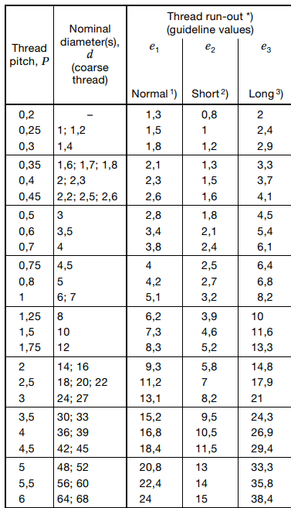
Thread pitch, P | e1_Normal | e2_Short | e3_Long
0,2 | 1,3 | 0,8 | 2
0,25 | 1,5 | 1 | 2,4
0,3 | 1,8 | 12 | 2,9
0,35 | 2,1 | 1,3 | 3,3
0,4 | 2,3 | 1,5 | 3,7
0,45 | 2,6 | 1,6 | 4,1 | DIN73 - 1
0,5 | 2,8 | 1,8 | 4,5
0,6 | 3,4 | 2,1 | 5,4
0,7 | 3,8 | 2,4 | 6,1
0,75 | 4 | 2,5 | 6,4
0,8 | 4,2 | 2,7 | 6,8
1 | 5,1 | 3,2 | 8,2
1,25 | 6,2 | 3,9 | 10
1,5 | 7,3 | 4,6 | 11,6
1,75 | 8,3 | 5,2 | 13,3
2 | 9,3 | 5,8 | 14,8
2,5 | 11,2 | 7 | 17,9
3 | 13,1 | 82 | 21
3,5 | 15,2 | 9,5 | 24,3
4 | 16,8 | 10,5 | 26,9
4,5 | 18,4 | 11,5 | 29,4
5 | 20,8 | 13 | 33,3
5,5 | 22,4 | 14 | 35,8
6 | 24 | 15 | 38,4

Sizes
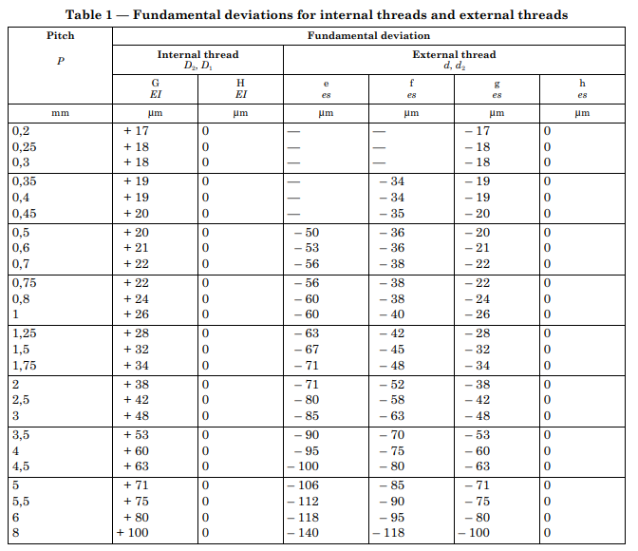
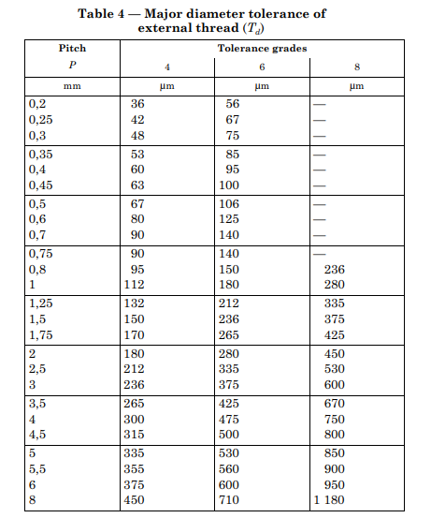
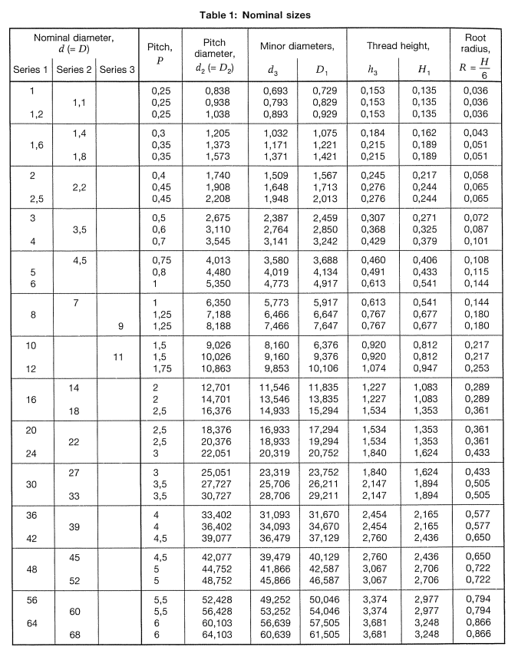
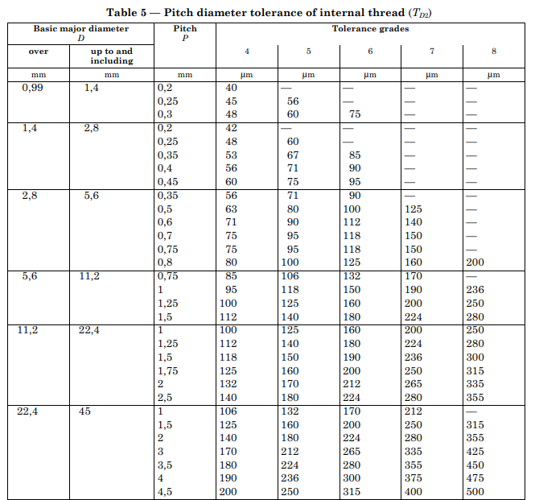
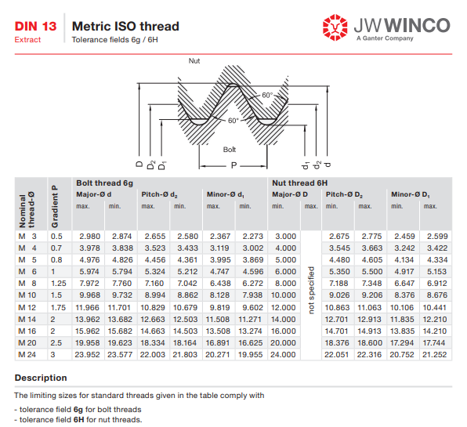
 |  |  |  |  |  |  |  |  |  |  | Informacion de ISO-965-1-1998 y DIN 13
 |  |  |  | Table 1 | Nominal sizes
Nominal diameter, d(=D) |  |  | Pitch, P | Pitch diameter | Minor diameters, | D1 | Thread | height, | Root radius, H | Table 1 | Fundamental deviations for internal threads and external threads
Series 1 | Series2 | Series 3. |  | d2 (= D2) | d3 |  | h3 | H1 | R=H/6 | Pitch | Fundamental deviation
1 |  |  | 0,25 | 0,838 | 0,693 | 0,729 | 0,153 | 0,135 | 0,036 |  | Internal thread |  | External thread d. d.
 | 1,1 |  | 0,25 | 0,938 | 0,793 | 0,829 | 0,153 | 0,135 | 0,036 |  | G | H El |  |  |  |  |  | h
1,2 |  |  | 0,25 | 1,038 | 0,893 | 0,929 | 0,153 | 0,135 | 0,036 | mm | pm | pm |  | pm | pm |  | pm
 | 1,4 |  | 0,3 | 1,205 | 1,032 | 1 ,075 | 0,184 | 0,162 | 0,043 | 0.2 | 17 | 0 |  |  | -17
1,6 |  |  | 0,35 | 1,373 | 1,171 | 1,221 | 0,215 | 0,189 | 0,051 | 0.25 | 18 | 0 |  |  | -18
 | 1,8 |  | 0,35 | 1,573 | 1,371 | 1,421 | 0,215 | 0,189 | 0,051 | 0.3 | 18 | 0 |  |  | -18
 |  |  | 0,4 | 1,740 | 1,509 | 1,567 | 0,245 | 0,217 | 0,058 | 0.35 | 19 | 0 |  | -34 | -19
 | 2,2 |  | 0,45 | 1,908 | 1,648 | 1,713 | 0,276 | 0,244 | 0,065 | 0.4 | 19 | 0 |  | -34 | -19 | 0
2,5 |  |  | 0,45 | 2,208 | 1,948 | 2,013 | 0,276 | 0,244 | 0,065 | 0.45 | 20 | 0 |  | -35 | -20
3 |  |  | 0,5 | 2,675 | 2,387 | 2,459 | 0,307 | 0,271 | 0,072 | 0.5 | 20 | 0 | -50 | -36 | -20
 | 3,5 |  | 0,6 | 3,110 | 2,764 | 2,850 | 0,368 | 0,325 | 0,087 | 0.6 | 21 | 0 | -53 | -36 | -21 | 0
4 |  |  | 0,7 | 3,545 | 3,141 | 3,242 | 0,429 | 0,379 | 0,101 | 0.7 | 22 | 0 | -56 | -38 |  | 0
 | 4,5 |  | 0,75 | 4,013 | 3,580 | 3,688 | 0,460 | 0,406 | 0,108 | 0.75 | 22 | 0 | -56 | -38 | -22
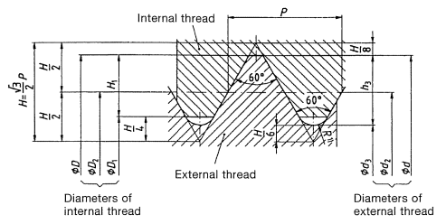
5 |  |  | 0,8 | 4,480 | 4,019 | 4,134 | 0,491 | 0,433 | 0,115 | 0,8 | 24 | 0 | -60 | -38 | -24 | 0
6 |  |  | 1 | 5,350 | 4,773 | 4,917 | 0,613 | 0,541 | 0,144 | 1 | 26 | 0 | -60 |  | -26
 | 7 |  | 1 | 6,350 | 5,773 | 5,917 | 0,613 | 0,541 | 0,144 | 1,25 | 28 | 0 | -63 | -42 | -28 | 0
8 |  |  | 1,25 | 7,188 | 6,466 | 6,647 | 0,767 | 0,677 | 0,180 | 1,5 | 32 | 0 | -67 | -45 | -32
 |  | 9 | 1,25 | 8,188 | 7,466 | 7,647 | 0,767 | 0,677 | 0,180 | 1.75 | 34 | 0 | -71 | -48 | -34
10 |  |  | 1,5 | 9,026 | 8,160 | 6,376 | 0,920 | 0,812 | 0,217 | 2 | 38 | 0 | -71 | -52 | -38
 |  | 11 | 1,5 | 10,026 | 9,160 | 9,376 | 0,920 | 0,812 | 0,217 | 2.5 | 42 | 0 | -80 | -58 | -42
12 |  |  | 1,75 | 10,863 | 9,853 | 10,106 | 1,074 | 0,947 | 0,253 | 3 | 48 | 0 | -85 | -63 | -48
 | 14 |  | 2 | 12,701 | 11,546 | 11,835 | 1,227 | 1 ,083 | 0,289 | 3.5 | 53 | 0 | -90 | -70 | -53
16 |  |  | 2 | 14,701 | 13,546 | 13,835 | 1,227 | 1,083 | 0,289 | 4 | 60 | 0 | -95 | -75 | -60
 | 18 |  | 2,5 | 16,376 | 14,933 | 15,294 | 1,534 | 1,353 | 0,361 | 4,5 | 63 | 0 | -100 | -80 | -63
20 |  |  | 2,5 | 18,376 | 16,933 | 17,294 | 1,534 | 1,353 | 0,361 | 5 | 71 | 0 | -106 | -85 | -71
 | 22 |  | 2,5 | 20,376 | 18,933 | 19,294 | 1,534 | 1,353 | 0,361 | 5,5 | 75 | 0 | -112 | -90 | -75
24 |  |  | 3 | 22,051 | 20,319 | 20,752 | 1.84 | 1,624 | 0,433 | 6 | 80 | 0 | -118 | -95 | -80 | 0
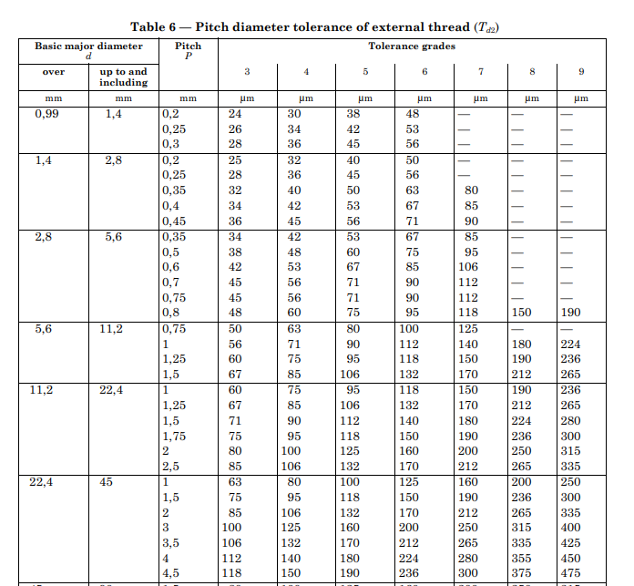
 | 27 |  | 3 | 25,051 | 23,319 | 23,752 | 1,840 | 1,624 | 0,433 | 8 | 100 | 0 | -140 | -118 | -100
30 |  |  | 3,5 | 27,727 | 25,706 | 26,21 1 | 2,147 | 1,894 | 0,505
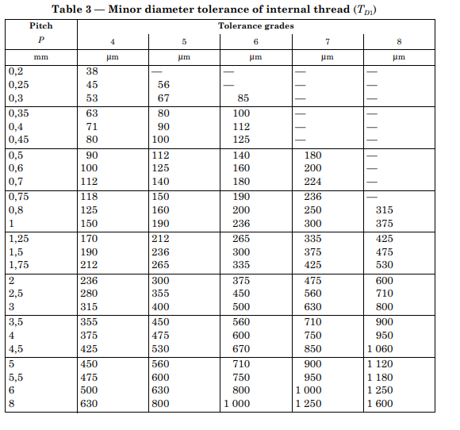
 | 33 |  | 3,5 | 30,727 | 28,706 | 29,21 1 | 2,147 | 1,894 | 0,505
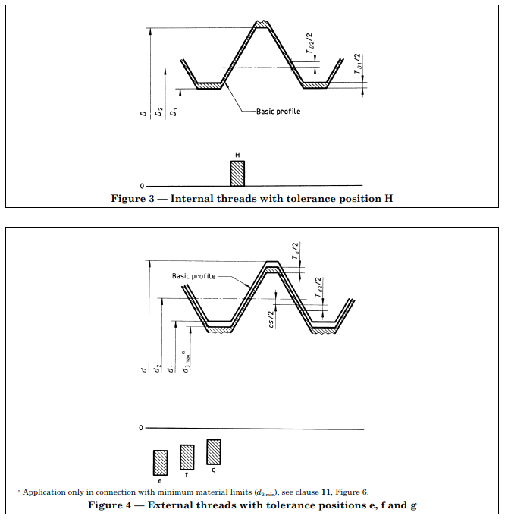
36 |  |  | 4 | 33,402 | 31,093 | 31,670 | 2,454 | 2,165 | 0,577
 | 39 |  | 4 | 36,402 | 34,093 | 34,670 | 2,454 | 2,165 | 0,577
42 |  |  | 4,5 | 39,077 | 36,479 | 37,129 | 2,760 | 2,436 | 0,650
 | 45 |  | 4,5 | 42,077 | 39,479 | 40,129 | 2,760 | 2,436 | 0,650
48 |  |  | 5 | 44,752 | 41,866 | 42,587 | 3,067 | 2,706 | 0,722
 | 52 |  | 5 | 48,752 | 45,866 | 46,587 | 3,067 | 2,706 | 0,722
56 |  |  | 5,5 | 52,428 | 49,252 | 50,046 | 3,374 | 2,977 | 0,794
 | 60 |  | 5,5 | 56,428 | 53,252 | 54,046 | 3,374 | 2,977 | 0,794
64 |  |  | 6 | 60,103 | 56,639 | 57,505 | 3,681 | 3,248 | 0,866
 | 68 |  | 6 | 64,103 | 60,639 | 61,505 | 3,681 | 3,248 | 0,866

Bolt_Metric_data_M
BOLT METRIC DATA
 |  |  |  |  |  |  |  |  |  |  |  |  |  |  |  |  |  |  | Interpolado

 | 1 | 2 | 3 | 4 |  | 5 | 6 | 7 | 8 | 9 | 10 | 11 | 12 | 13 | 14 |  | 15 | 16 | 17 | 18 | 19 | 20 | 21 | 22 | 23 | 24 | 25 | 26 | 27 | 28 | 29 | 30 | 31 | 32 | 33 | 34 | 35 | 36 | 37 | 38 | 39 | 40 | 41 | 42 | 43 | 44 | 45 | 46 | 47 | 48 | 49 | 50 | 51 | 52 | 53 | 54 | 55 | 56 | 57 | 58 | 59 | 60 | 61 | 62

 | Bolt type | D | p | H | r | d2 | d3 | D1 | h3 | H1 | Tap drill diam | ds | dsm | As | Asm | Tolerance Tap drill diam | Dh | Dhead (*) | Duh |  | (*) ISO 4762 - Hexagon Socket Head Cap Screws
 | M1 | 1.00E-03 | 2.50E-04 | 2.17E-04 | 3.61E-05 | 8.38E-04 | 6.93E-04 | 7.29E-04 | 1.53E-04 | 1.35E-04 | 7.50E-04 | 7.65E-04 | 6.93E-04 | 4.60E-07 | 3.77E-07 | medium (H13) | 1.20E-03
 |  | 1.00E-03 | 2.00E-04 | 1.73E-04 | 2.89E-05 | 8.70E-04 | 7.55E-04 | 7.83E-04 | 1.23E-04 | 1.08E-04 | 8.00E-04 | 8.12E-04 | 7.55E-04 | 5.18E-07 | 4.47E-07
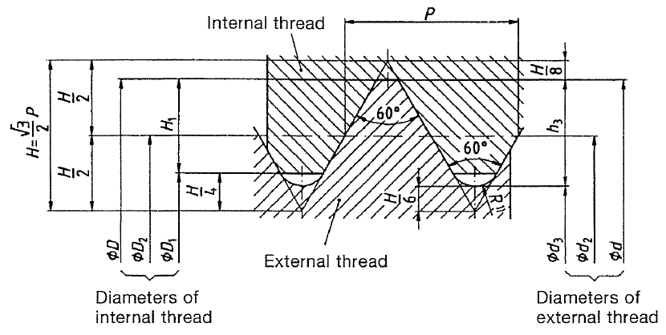
 | M1.6 | 1.60E-03 | 3.50E-04 | 3.03E-04 | 5.05E-05 | 1.37E-03 | 1.17E-03 | 1.22E-03 | 2.15E-04 | 1.89E-04 | 1.25E-03 | 1.27E-03 | 1.17E-03 | 1.27E-06 | 1.08E-06 | fine (H12) | 1.70E-03 | 3.00E-03 | 2.35E-03
 |  | 1.60E-03 | 2.00E-04 | 1.73E-04 | 2.89E-05 | 1.47E-03 | 1.35E-03 | 1.38E-03 | 1.23E-04 | 1.08E-04 | 1.40E-03 | 1.41E-03 | 1.35E-03 | 1.57E-06 | 1.44E-06
 | M2 | 2.00E-03 | 4.00E-04 | 3.46E-04 | 5.77E-05 | 1.74E-03 | 1.51E-03 | 1.57E-03 | 2.45E-04 | 2.17E-04 | 1.60E-03 | 1.62E-03 | 1.51E-03 | 2.07E-06 | 1.79E-06 | fine (H12) | 2.20E-03 | 3.80E-03 | 3.00E-03
 |  | 2.00E-03 | 2.50E-04 | 2.17E-04 | 3.61E-05 | 1.84E-03 | 1.69E-03 | 1.73E-03 | 1.53E-04 | 1.35E-04 | 1.75E-03 | 1.77E-03 | 1.69E-03 | 2.45E-06 | 2.25E-06
 | M2.5 | 2.50E-03 | 4.50E-04 | 3.90E-04 | 6.50E-05 | 2.21E-03 | 1.95E-03 | 2.01E-03 | 2.76E-04 | 2.44E-04 | 2.05E-03 | 2.08E-03 | 1.95E-03 | 3.39E-06 | 2.98E-06 | fine (H12) | 2.70E-03 | 4.50E-03 | 3.60E-03
 |  | 2.50E-03 | 3.50E-04 | 3.03E-04 | 5.05E-05 | 2.27E-03 | 2.07E-03 | 2.12E-03 | 2.15E-04 | 1.89E-04 | 2.15E-03 | 2.17E-03 | 2.07E-03 | 3.70E-06 | 3.37E-06
 | M3 | 3.00E-03 | 5.00E-04 | 4.33E-04 | 7.22E-05 | 2.68E-03 | 2.39E-03 | 2.46E-03 | 3.07E-04 | 2.71E-04 | 2.50E-03 | 2.53E-03 | 2.39E-03 | 5.03E-06 | 4.47E-06 | fine (H12) | 3.20E-03 | 5.50E-03 | 4.35E-03
 |  | 3.00E-03 | 3.50E-04 | 3.03E-04 | 5.05E-05 | 2.77E-03 | 2.57E-03 | 2.62E-03 | 2.15E-04 | 1.89E-04 | 2.65E-03 | 2.67E-03 | 2.57E-03 | 5.61E-06 | 5.19E-06
 | M3.5 | 3.50E-03 | 6.00E-04 | 5.20E-04 | 8.66E-05 | 3.11E-03 | 2.76E-03 | 2.85E-03 | 3.68E-04 | 3.25E-04 | 2.90E-03 | 2.94E-03 | 2.76E-03 | 6.78E-06 | 6.00E-06 | fine (H12) | 3.70E-03
 |  | 3.50E-03 | 3.50E-04 | 3.03E-04 | 5.05E-05 | 3.27E-03 | 3.07E-03 | 3.12E-03 | 2.15E-04 | 1.89E-04 | 3.15E-03 | 3.17E-03 | 3.07E-03 | 7.90E-06 | 7.41E-06
 | M4 | 4.00E-03 | 7.00E-04 | 6.06E-04 | 1.01E-04 | 3.55E-03 | 3.14E-03 | 3.24E-03 | 4.29E-04 | 3.79E-04 | 3.30E-03 | 3.34E-03 | 3.14E-03 | 8.78E-06 | 7.75E-06 | fine (H12) | 4.30E-03 | 7.00E-03 | 5.65E-03
 |  | 4.00E-03 | 5.00E-04 | 4.33E-04 | 7.22E-05 | 3.68E-03 | 3.39E-03 | 3.46E-03 | 3.07E-04 | 2.71E-04 | 3.50E-03 | 3.53E-03 | 3.39E-03 | 9.79E-06 | 9.01E-06
 |  | 4.00E-03 | 3.50E-04 | 3.03E-04 | 5.05E-05 | 3.77E-03 | 3.57E-03 | 3.62E-03 | 2.15E-04 | 1.89E-04 | 3.65E-03 | 3.67E-03 | 3.57E-03 | 1.06E-05 | 1.00E-05
 | M5 | 5.00E-03 | 8.00E-04 | 6.93E-04 | 1.15E-04 | 4.48E-03 | 4.02E-03 | 4.13E-03 | 4.91E-04 | 4.33E-04 | 4.20E-03 | 4.25E-03 | 4.02E-03 | 1.42E-05 | 1.27E-05 | fine (H12) | 5.30E-03 | 8.50E-03 | 6.90E-03
 |  | 5.00E-03 | 5.00E-04 | 4.33E-04 | 7.22E-05 | 4.68E-03 | 4.39E-03 | 4.46E-03 | 3.07E-04 | 2.71E-04 | 4.50E-03 | 4.53E-03 | 4.39E-03 | 1.61E-05 | 1.51E-05
 | M6 | 6.00E-03 | 1.00E-03 | 8.66E-04 | 1.44E-04 | 5.35E-03 | 4.77E-03 | 4.92E-03 | 6.13E-04 | 5.41E-04 | 5.00E-03 | 5.06E-03 | 4.77E-03 | 2.01E-05 | 1.79E-05 | fine (H12) | 6.40E-03 | 1.00E-02 | 8.20E-03
 |  | 6.00E-03 | 7.50E-04 | 6.50E-04 | 1.08E-04 | 5.51E-03 | 5.08E-03 | 5.19E-03 | 4.60E-04 | 4.06E-04 | 5.25E-03 | 5.30E-03 | 5.08E-03 | 2.20E-05 | 2.03E-05
 |  | 6.00E-03 | 5.00E-04 | 4.33E-04 | 7.22E-05 | 5.68E-03 | 5.39E-03 | 5.46E-03 | 3.07E-04 | 2.71E-04 | 5.50E-03 | 5.53E-03 | 5.39E-03 | 2.40E-05 | 2.28E-05
 | M7 | 7.00E-03 | 1.00E-03 | 8.66E-04 | 1.44E-04 | 6.35E-03 | 5.77E-03 | 5.92E-03 | 6.13E-04 | 5.41E-04 | 6.00E-03 | 6.06E-03 | 5.77E-03 | 2.89E-05 | 2.62E-05 | fine (H12) | 7.40E-03
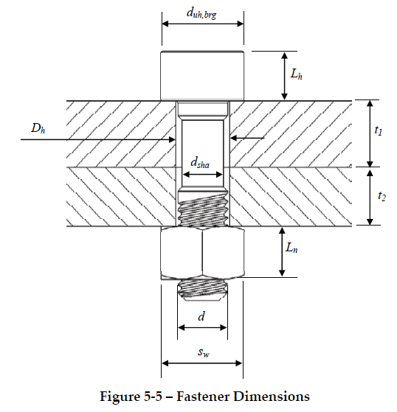
 |  | 7.00E-03 | 7.50E-04 | 6.50E-04 | 1.08E-04 | 6.51E-03 | 6.08E-03 | 6.19E-03 | 4.60E-04 | 4.06E-04 | 6.25E-03 | 6.30E-03 | 6.08E-03 | 3.11E-05 | 2.90E-05
 |  | 7.00E-03 | 5.00E-04 | 4.33E-04 | 7.22E-05 | 6.68E-03 | 6.39E-03 | 6.46E-03 | 3.07E-04 | 2.71E-04 | 6.50E-03 | 6.53E-03 | 6.39E-03 | 3.35E-05 | 3.20E-05
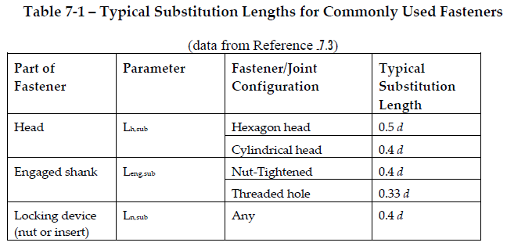
 | M8 | 8.00E-03 | 1.25E-03 | 1.08E-03 | 1.80E-04 | 7.19E-03 | 6.47E-03 | 6.65E-03 | 7.67E-04 | 6.77E-04 | 6.80E-03 | 6.83E-03 | 6.47E-03 | 3.66E-05 | 3.28E-05 | fine (H12) | 8.40E-03 | 1.30E-02 | 1.07E-02
 |  | 8.00E-03 | 1.00E-03 | 8.66E-04 | 1.44E-04 | 7.35E-03 | 6.77E-03 | 6.92E-03 | 6.13E-04 | 5.41E-04 | 7.00E-03 | 7.06E-03 | 6.77E-03 | 3.92E-05 | 3.60E-05
 |  | 8.00E-03 | 7.50E-04 | 6.50E-04 | 1.08E-04 | 7.51E-03 | 7.08E-03 | 7.19E-03 | 4.60E-04 | 4.06E-04 | 7.50E-03 | 7.30E-03 | 7.08E-03 | 4.18E-05 | 3.94E-05
 | M10 | 1.00E-02 | 1.50E-03 | 1.30E-03 | 2.17E-04 | 9.03E-03 | 8.16E-03 | 8.38E-03 | 9.20E-04 | 8.12E-04 | 8.50E-03 | 8.59E-03 | 8.16E-03 | 5.80E-05 | 5.23E-05 | fine (H12) | 1.05E-02 | 1.60E-02 | 1.33E-02
 |  | 1.00E-02 | 1.25E-03 | 1.08E-03 | 1.80E-04 | 9.19E-03 | 8.47E-03 | 8.65E-03 | 7.67E-04 | 6.77E-04 | 8.75E-03 | 8.83E-03 | 8.47E-03 | 6.12E-05 | 5.63E-05
 |  | 1.00E-02 | 1.00E-03 | 8.66E-04 | 1.44E-04 | 9.35E-03 | 8.77E-03 | 8.92E-03 | 6.13E-04 | 5.41E-04 | 9.00E-03 | 9.06E-03 | 8.77E-03 | 6.45E-05 | 6.05E-05
 |  | 1.00E-02 | 7.50E-04 | 6.50E-04 | 1.08E-04 | 9.51E-03 | 9.08E-03 | 9.19E-03 | 4.60E-04 | 4.06E-04 | 9.25E-03 | 9.30E-03 | 9.08E-03 | 6.79E-05 | 6.48E-05
 | M12 | 1.20E-02 | 1.75E-03 | 1.52E-03 | 2.53E-04 | 1.09E-02 | 9.85E-03 | 1.01E-02 | 1.07E-03 | 9.47E-04 | 1.02E-02 | 1.04E-02 | 9.85E-03 | 8.43E-05 | 7.62E-05 | fine (H12) | 1.30E-02 | 1.80E-02 | 1.55E-02
 |  | 1.20E-02 | 1.50E-03 | 1.30E-03 | 2.17E-04 | 1.10E-02 | 1.02E-02 | 1.04E-02 | 9.20E-04 | 8.12E-04 | 1.05E-02 | 1.06E-02 | 1.02E-02 | 8.81E-05 | 8.11E-05
 |  | 1.20E-02 | 1.25E-03 | 1.08E-03 | 1.80E-04 | 1.12E-02 | 1.05E-02 | 1.06E-02 | 7.67E-04 | 6.77E-04 | 1.07E-02 | 1.08E-02 | 1.05E-02 | 9.21E-05 | 8.60E-05
 |  | 1.20E-02 | 1.00E-03 | 8.66E-04 | 1.44E-04 | 1.14E-02 | 1.08E-02 | 1.09E-02 | 6.13E-04 | 5.41E-04 | 1.10E-02 | 1.11E-02 | 1.08E-02 | 9.61E-05 | 9.12E-05
 | M14 | 1.40E-02 | 2.00E-03 | 1.73E-03 | 2.89E-04 | 1.27E-02 | 1.15E-02 | 1.18E-02 | 1.23E-03 | 1.08E-03 | 1.20E-02 | 1.21E-02 | 1.15E-02 | 1.15E-04 | 1.05E-04 | fine (H12) | 1.50E-02 | 2.10E-02 | 1.80E-02
 |  | 1.40E-02 | 1.50E-03 | 1.30E-03 | 2.17E-04 | 1.30E-02 | 1.22E-02 | 1.24E-02 | 9.20E-04 | 8.12E-04 | 1.25E-02 | 1.26E-02 | 1.22E-02 | 1.25E-04 | 1.16E-04
 |  | 1.40E-02 | 1.25E-03 | 1.08E-03 | 1.80E-04 | 1.32E-02 | 1.25E-02 | 1.26E-02 | 7.67E-04 | 6.77E-04 | 1.27E-02 | 1.28E-02 | 1.25E-02 | 1.29E-04 | 1.22E-04
 |  | 1.40E-02 | 1.00E-03 | 8.66E-04 | 1.44E-04 | 1.34E-02 | 1.28E-02 | 1.29E-02 | 6.13E-04 | 5.41E-04 | 1.30E-02 | 1.31E-02 | 1.28E-02 | 1.34E-04 | 1.28E-04
 | M16 | 1.60E-02 | 2.00E-03 | 1.73E-03 | 2.89E-04 | 1.47E-02 | 1.35E-02 | 1.38E-02 | 1.23E-03 | 1.08E-03 | 1.40E-02 | 1.41E-02 | 1.35E-02 | 1.57E-04 | 1.44E-04 | fine (H12) | 1.70E-02 | 2.40E-02 | 2.05E-02
 |  | 1.60E-02 | 1.50E-03 | 1.30E-03 | 2.17E-04 | 1.50E-02 | 1.42E-02 | 1.44E-02 | 9.20E-04 | 8.12E-04 | 1.45E-02 | 1.46E-02 | 1.42E-02 | 1.67E-04 | 1.57E-04
 |  | 1.60E-02 | 1.00E-03 | 8.66E-04 | 1.44E-04 | 1.54E-02 | 1.48E-02 | 1.49E-02 | 6.13E-04 | 5.41E-04 | 1.50E-02 | 1.51E-02 | 1.48E-02 | 1.78E-04 | 1.71E-04
 | M18 | 1.80E-02 | 2.50E-03 | 2.17E-03 | 3.61E-04 | 1.64E-02 | 1.49E-02 | 1.53E-02 | 1.53E-03 | 1.35E-03 | 1.55E-02 | 1.57E-02 | 1.49E-02 | 1.92E-04 | 1.75E-04 | fine (H12) | 1.90E-02
 |  | 1.80E-02 | 2.00E-03 | 1.73E-03 | 2.89E-04 | 1.67E-02 | 1.55E-02 | 1.58E-02 | 1.23E-03 | 1.08E-03 | 1.60E-02 | 1.61E-02 | 1.55E-02 | 2.04E-04 | 1.90E-04
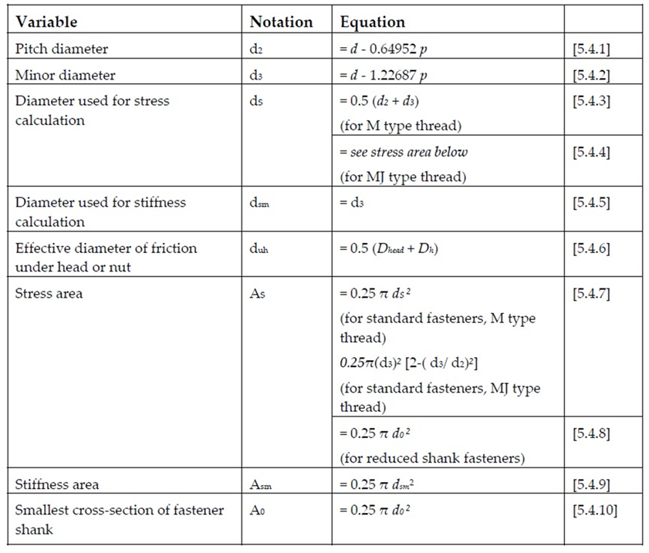
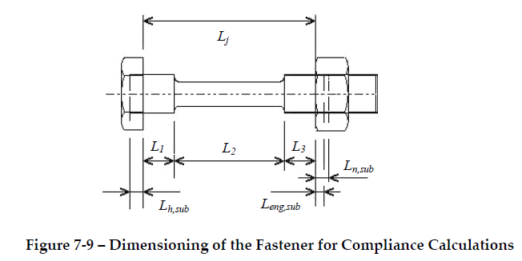
 |  | 1.80E-02 | 1.50E-03 | 1.30E-03 | 2.17E-04 | 1.70E-02 | 1.62E-02 | 1.64E-02 | 9.20E-04 | 8.12E-04 | 1.65E-02 | 1.66E-02 | 1.62E-02 | 2.16E-04 | 2.05E-04
 |  | 1.80E-02 | 1.00E-03 | 8.66E-04 | 1.44E-04 | 1.74E-02 | 1.68E-02 | 1.69E-02 | 6.13E-04 | 5.41E-04 | 1.70E-02 | 1.71E-02 | 1.68E-02 | 2.29E-04 | 2.21E-04
 | M20 | 2.00E-02 | 2.50E-03 | 2.17E-03 | 3.61E-04 | 1.84E-02 | 1.69E-02 | 1.73E-02 | 1.53E-03 | 1.35E-03 | 1.75E-02 | 1.77E-02 | 1.69E-02 | 2.45E-04 | 2.25E-04 | fine (H12) | 2.10E-02 | 3.00E-02 | 2.55E-02
 |  | 2.00E-02 | 2.00E-03 | 1.73E-03 | 2.89E-04 | 1.87E-02 | 1.75E-02 | 1.78E-02 | 1.23E-03 | 1.08E-03 | 1.80E-02 | 1.81E-02 | 1.75E-02 | 2.58E-04 | 2.42E-04
 |  | 2.00E-02 | 1.50E-03 | 1.30E-03 | 2.17E-04 | 1.90E-02 | 1.82E-02 | 1.84E-02 | 9.20E-04 | 8.12E-04 | 1.85E-02 | 1.86E-02 | 1.82E-02 | 2.72E-04 | 2.59E-04
 |  | 2.00E-02 | 1.00E-03 | 8.66E-04 | 1.44E-04 | 1.94E-02 | 1.88E-02 | 1.89E-02 | 6.13E-04 | 5.41E-04 | 1.90E-02 | 1.91E-02 | 1.88E-02 | 2.85E-04 | 2.77E-04
 | M22 | 2.20E-02 | 2.50E-03 | 2.17E-03 | 3.61E-04 | 2.04E-02 | 1.89E-02 | 1.93E-02 | 1.53E-03 | 1.35E-03 | 1.95E-02 | 1.97E-02 | 1.89E-02 | 3.03E-04 | 2.82E-04 | fine (H12) | 2.30E-02
 |  | 2.20E-02 | 2.00E-03 | 1.73E-03 | 2.89E-04 | 2.07E-02 | 1.95E-02 | 1.98E-02 | 1.23E-03 | 1.08E-03 | 2.00E-02 | 2.01E-02 | 1.95E-02 | 3.18E-04 | 3.00E-04
 |  | 2.20E-02 | 1.50E-03 | 1.30E-03 | 2.17E-04 | 2.10E-02 | 2.02E-02 | 2.04E-02 | 9.20E-04 | 8.12E-04 | 2.05E-02 | 2.06E-02 | 2.02E-02 | 3.33E-04 | 3.19E-04
 |  | 2.20E-02 | 1.00E-03 | 8.66E-04 | 1.44E-04 | 2.14E-02 | 2.08E-02 | 2.09E-02 | 6.13E-04 | 5.41E-04 | 2.10E-02 | 2.11E-02 | 2.08E-02 | 3.48E-04 | 3.39E-04
 | M24 | 2.40E-02 | 3.00E-03 | 2.60E-03 | 4.33E-04 | 2.21E-02 | 2.03E-02 | 2.08E-02 | 1.84E-03 | 1.62E-03 | 2.10E-02 | 2.12E-02 | 2.03E-02 | 3.53E-04 | 3.24E-04 | fine (H12) | 2.50E-02 | 3.60E-02 | 3.05E-02
 |  | 2.40E-02 | 2.00E-03 | 1.73E-03 | 2.89E-04 | 2.27E-02 | 2.15E-02 | 2.18E-02 | 1.23E-03 | 1.08E-03 | 2.20E-02 | 2.21E-02 | 2.15E-02 | 3.84E-04 | 3.65E-04
 |  | 2.40E-02 | 1.50E-03 | 1.30E-03 | 2.17E-04 | 2.30E-02 | 2.22E-02 | 2.24E-02 | 9.20E-04 | 8.12E-04 | 2.25E-02 | 2.26E-02 | 2.22E-02 | 4.01E-04 | 3.86E-04
 |  | 2.40E-02 | 1.00E-03 | 8.66E-04 | 1.44E-04 | 2.34E-02 | 2.28E-02 | 2.29E-02 | 6.13E-04 | 5.41E-04 | 2.30E-02 | 2.31E-02 | 2.28E-02 | 4.18E-04 | 4.07E-04
 | M27 | 2.70E-02 | 3.00E-03 | 2.60E-03 | 4.33E-04 | 2.51E-02 | 2.33E-02 | 2.38E-02 | 1.84E-03 | 1.62E-03 | 2.40E-02 | 2.42E-02 | 2.33E-02 | 4.59E-04 | 4.27E-04 | fine (H12) | 2.80E-02
 |  | 2.70E-02 | 2.00E-03 | 1.73E-03 | 2.89E-04 | 2.57E-02 | 2.45E-02 | 2.48E-02 | 1.23E-03 | 1.08E-03 | 2.50E-02 | 2.51E-02 | 2.45E-02 | 4.96E-04 | 4.73E-04
 |  | 2.70E-02 | 1.50E-03 | 1.30E-03 | 2.17E-04 | 2.60E-02 | 2.52E-02 | 2.54E-02 | 9.20E-04 | 8.12E-04 | 2.55E-02 | 2.56E-02 | 2.52E-02 | 5.14E-04 | 4.97E-04
 | M30 | 3.00E-02 | 3.50E-03 | 3.03E-03 | 5.05E-04 | 2.77E-02 | 2.57E-02 | 2.62E-02 | 2.15E-03 | 1.89E-03 | 2.65E-02 | 2.67E-02 | 2.57E-02 | 5.61E-04 | 5.19E-04 | fine (H12) | 3.10E-02 | 4.50E-02 | 3.80E-02
 |  | 3.00E-02 | 3.00E-03 | 2.60E-03 | 4.33E-04 | 2.81E-02 | 2.63E-02 | 2.68E-02 | 1.84E-03 | 1.62E-03 | 2.70E-02 | 2.72E-02 | 2.63E-02 | 5.80E-04 | 5.44E-04
 |  | 3.00E-02 | 2.00E-03 | 1.73E-03 | 2.89E-04 | 2.87E-02 | 2.75E-02 | 2.78E-02 | 1.23E-03 | 1.08E-03 | 2.80E-02 | 2.81E-02 | 2.75E-02 | 6.21E-04 | 5.96E-04
 |  | 3.00E-02 | 1.50E-03 | 1.30E-03 | 2.17E-04 | 2.90E-02 | 2.82E-02 | 2.84E-02 | 9.20E-04 | 8.12E-04 | 2.85E-02 | 2.86E-02 | 2.82E-02 | 6.42E-04 | 6.23E-04
 | M33 | 3.30E-02 | 3.50E-03 | 3.03E-03 | 5.05E-04 | 3.07E-02 | 2.87E-02 | 2.92E-02 | 2.15E-03 | 1.89E-03 | 2.95E-02 | 2.97E-02 | 2.87E-02 | 6.94E-04 | 6.47E-04 | fine (H12) | 3.40E-02
 |  | 3.30E-02 | 3.00E-03 | 2.60E-03 | 4.33E-04 | 3.11E-02 | 2.93E-02 | 2.98E-02 | 1.84E-03 | 1.62E-03 | 3.00E-02 | 3.02E-02 | 2.93E-02 | 7.16E-04 | 6.75E-04
 |  | 3.30E-02 | 2.00E-03 | 1.73E-03 | 2.89E-04 | 3.17E-02 | 3.05E-02 | 3.08E-02 | 1.23E-03 | 1.08E-03 | 3.10E-02 | 3.11E-02 | 3.05E-02 | 7.61E-04 | 7.33E-04
 |  | 3.30E-02 | 1.50E-03 | 1.30E-03 | 2.17E-04 | 3.20E-02 | 3.12E-02 | 3.14E-02 | 9.20E-04 | 8.12E-04 | 3.05E-02 | 3.16E-02 | 3.12E-02 | 7.84E-04 | 7.63E-04
 | M36 | 3.60E-02 | 4.00E-03 | 3.46E-03 | 5.77E-04 | 3.34E-02 | 3.11E-02 | 3.17E-02 | 2.45E-03 | 2.17E-03 | 3.20E-02 | 3.22E-02 | 3.11E-02 | 8.17E-04 | 7.59E-04 | fine (H12) | 3.70E-02 | 5.40E-02 | 4.55E-02 |  |  | (*) ISO 4762 - 2004 Hexagon Socket Head Cap Screws
 |  | 3.60E-02 | 3.00E-03 | 2.60E-03 | 4.33E-04 | 3.41E-02 | 3.23E-02 | 3.28E-02 | 1.84E-03 | 1.62E-03 | 3.30E-02 | 3.32E-02 | 3.23E-02 | 8.65E-04 | 8.20E-04
 |  | 3.60E-02 | 2.00E-03 | 1.73E-03 | 2.89E-04 | 3.47E-02 | 3.35E-02 | 3.38E-02 | 1.23E-03 | 1.08E-03 | 3.40E-02 | 3.41E-02 | 3.35E-02 | 9.15E-04 | 8.84E-04
 |  | 3.60E-02 | 1.50E-03 | 1.30E-03 | 2.17E-04 | 3.50E-02 | 3.42E-02 | 3.44E-02 | 9.20E-04 | 8.12E-04 | 3.45E-02 | 3.46E-02 | 3.42E-02 | 9.40E-04 | 9.16E-04
 | M39 | 3.90E-02 | 4.00E-03 | 3.46E-03 | 5.77E-04 | 3.64E-02 | 3.41E-02 | 3.47E-02 | 2.45E-03 | 2.17E-03 | 3.50E-02 | 3.52E-02 | 3.41E-02 | 9.76E-04 | 9.13E-04 | fine (H12) | 4.00E-02
 |  | 3.90E-02 | 3.00E-03 | 2.60E-03 | 4.33E-04 | 3.71E-02 | 3.53E-02 | 3.58E-02 | 1.84E-03 | 1.62E-03 | 3.60E-02 | 3.62E-02 | 3.53E-02 | 1.03E-03 | 9.80E-04
 |  | 3.90E-02 | 2.00E-03 | 1.73E-03 | 2.89E-04 | 3.77E-02 | 3.65E-02 | 3.68E-02 | 1.23E-03 | 1.08E-03 | 3.70E-02 | 3.71E-02 | 3.65E-02 | 1.08E-03 | 1.05E-03
 |  | 3.90E-02 | 1.50E-03 | 1.30E-03 | 2.17E-04 | 3.80E-02 | 3.72E-02 | 3.74E-02 | 9.20E-04 | 8.12E-04 | 3.75E-02 | 3.76E-02 | 3.72E-02 | 1.11E-03 | 1.08E-03
 | M42 | 4.20E-02 | 4.50E-03 | 3.90E-03 | 6.50E-04 | 3.91E-02 | 3.65E-02 | 3.71E-02 | 2.76E-03 | 2.44E-03 | 3.75E-02 | 3.78E-02 | 3.65E-02 | 1.12E-03 | 1.05E-03 | fine (H12) | 4.30E-02 | 6.30E-02 | 5.30E-02
 |  | 4.20E-02 | 3.00E-03 | 2.60E-03 | 4.33E-04 | 4.01E-02 | 3.83E-02 | 3.88E-02 | 1.84E-03 | 1.62E-03 | 3.90E-02 | 3.92E-02 | 3.83E-02 | 1.21E-03 | 1.15E-03
 |  | 4.20E-02 | 2.00E-03 | 1.73E-03 | 2.89E-04 | 4.07E-02 | 3.95E-02 | 3.98E-02 | 1.23E-03 | 1.08E-03 | 4.00E-02 | 4.01E-02 | 3.95E-02 | 1.26E-03 | 1.23E-03
 |  | 4.20E-02 | 1.50E-03 | 1.30E-03 | 2.17E-04 | 4.10E-02 | 4.02E-02 | 4.04E-02 | 9.20E-04 | 8.12E-04 | 4.05E-02 | 4.06E-02 | 4.02E-02 | 1.29E-03 | 1.27E-03
 | M45 | 4.50E-02 | 4.50E-03 | 3.90E-03 | 6.50E-04 | 4.21E-02 | 3.95E-02 | 4.01E-02 | 2.76E-03 | 2.44E-03 | 4.05E-02 | 4.08E-02 | 3.95E-02 | 1.31E-03 | 1.22E-03 | fine (H12) | 4.60E-02
 |  | 4.50E-02 | 4.00E-03 | 3.46E-03 | 5.77E-04 | 4.24E-02 | 4.01E-02 | 4.07E-02 | 2.45E-03 | 2.17E-03 | 4.10E-02 | 4.12E-02 | 4.01E-02 | 1.34E-03 | 1.26E-03
 |  | 4.50E-02 | 3.00E-03 | 2.60E-03 | 4.33E-04 | 4.31E-02 | 4.13E-02 | 4.18E-02 | 1.84E-03 | 1.62E-03 | 4.20E-02 | 4.22E-02 | 4.13E-02 | 1.40E-03 | 1.34E-03
 |  | 4.50E-02 | 2.00E-03 | 1.73E-03 | 2.89E-04 | 4.37E-02 | 4.25E-02 | 4.28E-02 | 1.23E-03 | 1.08E-03 | 4.30E-02 | 4.31E-02 | 4.25E-02 | 1.46E-03 | 1.42E-03
 |  | 4.50E-02 | 1.50E-03 | 1.30E-03 | 2.17E-04 | 4.40E-02 | 4.32E-02 | 4.34E-02 | 9.20E-04 | 8.12E-04 | 4.35E-02 | 4.36E-02 | 4.32E-02 | 1.49E-03 | 1.46E-03
 | M48 | 4.80E-02 | 5.00E-03 | 4.33E-03 | 7.22E-04 | 4.48E-02 | 4.19E-02 | 4.26E-02 | 3.07E-03 | 2.71E-03 | 4.30E-02 | 4.33E-02 | 4.19E-02 | 1.47E-03 | 1.38E-03 | fine (H12) | 5.00E-02 | 7.20E-02 | 6.10E-02
 |  | 4.80E-02 | 4.00E-03 | 3.46E-03 | 5.77E-04 | 4.54E-02 | 4.31E-02 | 4.37E-02 | 2.45E-03 | 2.17E-03 | 4.40E-02 | 4.42E-02 | 4.31E-02 | 1.54E-03 | 1.46E-03
 |  | 4.80E-02 | 3.00E-03 | 2.60E-03 | 4.33E-04 | 4.61E-02 | 4.43E-02 | 4.48E-02 | 1.84E-03 | 1.62E-03 | 4.50E-02 | 4.52E-02 | 4.43E-02 | 1.60E-03 | 1.54E-03
 |  | 4.80E-02 | 2.00E-03 | 1.73E-03 | 2.89E-04 | 4.67E-02 | 4.55E-02 | 4.58E-02 | 1.23E-03 | 1.08E-03 | 4.60E-02 | 4.61E-02 | 4.55E-02 | 1.67E-03 | 1.63E-03
 |  | 4.80E-02 | 1.50E-03 | 1.30E-03 | 2.17E-04 | 4.70E-02 | 4.62E-02 | 4.64E-02 | 9.20E-04 | 8.12E-04 | 4.65E-02 | 4.66E-02 | 4.62E-02 | 1.71E-03 | 1.67E-03
 | M52 | 5.20E-02 | 5.00E-03 | 4.33E-03 | 7.22E-04 | 4.88E-02 | 4.59E-02 | 4.66E-02 | 3.07E-03 | 2.71E-03 | 4.70E-02 | 4.73E-02 | 4.59E-02 | 1.76E-03 | 1.65E-03 | fine (H12) | 5.40E-02
 |  | 5.20E-02 | 4.00E-03 | 3.46E-03 | 5.77E-04 | 4.94E-02 | 4.71E-02 | 4.77E-02 | 2.45E-03 | 2.17E-03 | 4.80E-02 | 4.82E-02 | 4.71E-02 | 1.83E-03 | 1.74E-03
 |  | 5.20E-02 | 3.00E-03 | 2.60E-03 | 4.33E-04 | 5.01E-02 | 4.83E-02 | 4.88E-02 | 1.84E-03 | 1.62E-03 | 4.90E-02 | 4.92E-02 | 4.83E-02 | 1.90E-03 | 1.83E-03
 |  | 5.20E-02 | 2.00E-03 | 1.73E-03 | 2.89E-04 | 5.07E-02 | 4.95E-02 | 4.98E-02 | 1.23E-03 | 1.08E-03 | 5.00E-02 | 5.01E-02 | 4.95E-02 | 1.97E-03 | 1.93E-03
 |  | 5.20E-02 | 1.50E-03 | 1.30E-03 | 2.17E-04 | 5.10E-02 | 5.02E-02 | 5.04E-02 | 9.20E-04 | 8.12E-04 | 5.05E-02 | 5.06E-02 | 5.02E-02 | 2.01E-03 | 1.98E-03
 | M56 | 5.60E-02 | 5.50E-03 | 4.76E-03 | 7.94E-04 | 5.24E-02 | 4.93E-02 | 5.00E-02 | 3.37E-03 | 2.98E-03 | 5.05E-02 | 5.08E-02 | 4.93E-02 | 2.03E-03 | 1.91E-03 | fine (H12) | 5.80E-02 | 8.40E-02 | 7.10E-02
 |  | 5.60E-02 | 4.00E-03 | 3.46E-03 | 5.77E-04 | 5.34E-02 | 5.11E-02 | 5.17E-02 | 2.45E-03 | 2.17E-03 | 5.20E-02 | 5.22E-02 | 5.11E-02 | 2.14E-03 | 2.05E-03
 |  | 5.60E-02 | 3.00E-03 | 2.60E-03 | 4.33E-04 | 5.41E-02 | 5.23E-02 | 5.28E-02 | 1.84E-03 | 1.62E-03 | 5.30E-02 | 5.32E-02 | 5.23E-02 | 2.22E-03 | 2.15E-03
 |  | 5.60E-02 | 2.00E-03 | 1.73E-03 | 2.89E-04 | 5.47E-02 | 5.35E-02 | 5.38E-02 | 1.23E-03 | 1.08E-03 | 5.40E-02 | 5.41E-02 | 5.35E-02 | 2.30E-03 | 2.25E-03
 |  | 5.60E-02 | 1.50E-03 | 1.30E-03 | 2.17E-04 | 5.50E-02 | 5.42E-02 | 5.44E-02 | 9.20E-04 | 8.12E-04 | 5.45E-02 | 5.46E-02 | 5.42E-02 | 2.34E-03 | 2.30E-03
 | M60 | 6.00E-02 | 5.50E-03 | 4.76E-03 | 7.94E-04 | 5.64E-02 | 5.33E-02 | 5.40E-02 | 3.37E-03 | 2.98E-03 | 5.45E-02 | 5.48E-02 | 5.33E-02 | 2.36E-03 | 2.23E-03 | fine (H12) | 6.20E-02
 |  | 6.00E-02 | 4.00E-03 | 3.46E-03 | 5.77E-04 | 5.74E-02 | 5.51E-02 | 5.57E-02 | 2.45E-03 | 2.17E-03 | 5.60E-02 | 5.62E-02 | 5.51E-02 | 2.48E-03 | 2.38E-03
 |  | 6.00E-02 | 3.00E-03 | 2.60E-03 | 4.33E-04 | 5.81E-02 | 5.63E-02 | 5.68E-02 | 1.84E-03 | 1.62E-03 | 5.70E-02 | 5.72E-02 | 5.63E-02 | 2.57E-03 | 2.49E-03
 |  | 6.00E-02 | 2.00E-03 | 1.73E-03 | 2.89E-04 | 5.87E-02 | 5.75E-02 | 5.78E-02 | 1.23E-03 | 1.08E-03 | 5.80E-02 | 5.81E-02 | 5.75E-02 | 2.65E-03 | 2.60E-03
 |  | 6.00E-02 | 1.50E-03 | 1.30E-03 | 2.17E-04 | 5.90E-02 | 5.82E-02 | 5.84E-02 | 9.20E-04 | 8.12E-04 | 5.85E-02 | 5.86E-02 | 5.82E-02 | 2.70E-03 | 2.66E-03
 | M64 | 6.40E-02 | 6.00E-03 | 5.20E-03 | 8.66E-04 | 6.01E-02 | 5.66E-02 | 5.75E-02 | 3.68E-03 | 3.25E-03 | 5.80E-02 | 5.84E-02 | 5.66E-02 | 2.68E-03 | 2.52E-03 | fine (H12) | 6.60E-02 | 9.60E-02 | 8.10E-02
 |  | 6.40E-02 | 4.00E-03 | 3.46E-03 | 5.77E-04 | 6.14E-02 | 5.91E-02 | 5.97E-02 | 2.45E-03 | 2.17E-03 | 6.00E-02 | 6.02E-02 | 5.91E-02 | 2.85E-03 | 2.74E-03
 |  | 6.40E-02 | 3.00E-03 | 2.60E-03 | 4.33E-04 | 6.21E-02 | 6.03E-02 | 6.08E-02 | 1.84E-03 | 1.62E-03 | 6.10E-02 | 6.12E-02 | 6.03E-02 | 2.94E-03 | 2.86E-03
 |  | 6.40E-02 | 2.00E-03 | 1.73E-03 | 2.89E-04 | 6.27E-02 | 6.15E-02 | 6.18E-02 | 1.23E-03 | 1.08E-03 | 6.20E-02 | 6.21E-02 | 6.15E-02 | 3.03E-03 | 2.98E-03
 |  | 6.40E-02 | 1.50E-03 | 1.30E-03 | 2.17E-04 | 6.30E-02 | 6.22E-02 | 6.24E-02 | 9.20E-04 | 8.12E-04 | 6.25E-02 | 6.26E-02 | 6.22E-02 | 3.08E-03 | 3.03E-03
 | M68 | 6.80E-02 | 6.00E-03 | 5.20E-03 | 8.66E-04 | 6.41E-02 | 6.06E-02 | 6.15E-02 | 3.68E-03 | 3.25E-03 | 6.20E-02 | 6.24E-02 | 6.06E-02 | 3.06E-03 | 2.89E-03 | fine (H12) | 7.00E-02
 |  | 6.80E-02 | 4.00E-03 | 3.46E-03 | 5.77E-04 | 6.54E-02 | 6.31E-02 | 6.37E-02 | 2.45E-03 | 2.17E-03 | 6.40E-02 | 6.42E-02 | 6.31E-02 | 3.24E-03 | 3.13E-03
 |  | 6.80E-02 | 3.00E-03 | 2.60E-03 | 4.33E-04 | 6.61E-02 | 6.43E-02 | 6.48E-02 | 1.84E-03 | 1.62E-03 | 6.50E-02 | 6.52E-02 | 6.43E-02 | 3.34E-03 | 3.25E-03
 |  | 6.80E-02 | 2.00E-03 | 1.73E-03 | 2.89E-04 | 6.67E-02 | 6.55E-02 | 6.58E-02 | 1.23E-03 | 1.08E-03 | 6.60E-02 | 6.61E-02 | 6.55E-02 | 3.43E-03 | 3.37E-03
 |  | 6.80E-02 | 1.50E-03 | 1.30E-03 | 2.17E-04 | 6.70E-02 | 6.62E-02 | 6.64E-02 | 9.20E-04 | 8.12E-04 | 6.65E-02 | 6.66E-02 | 6.62E-02 | 3.48E-03 | 3.44E-03

Bolt_Metric_data_MJ
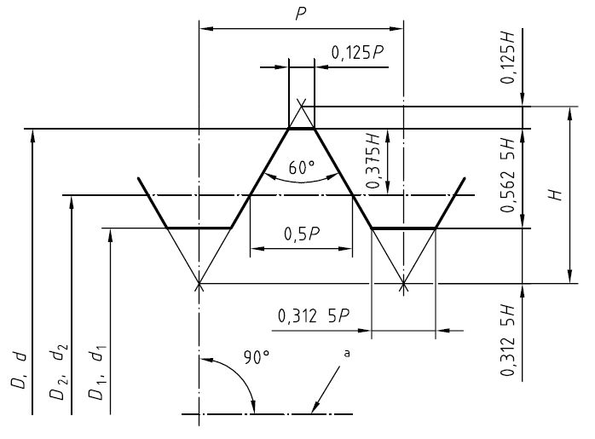
Bolt type | D | p | H | r mean | d2 | d3 | D1 | H1 | Tap drill diam | ds | dsm | As | Asm | Dh
MJ1.6 | 1.60E-03 | 3.50E-04 | 3.03E-04 | 5.78E-05 | 1.37E-03 | 1.17E-03 | 1.26E-03 | 1.97E-04 | 1.25E-03 | 1.32E-03 | 1.17E-03 | 1.37E-06 | 1.08E-06 | 1.70E-03
MJ2 | 2.00E-03 | 4.00E-04 | 3.46E-04 | 6.61E-05 | 1.74E-03 | 1.51E-03 | 1.61E-03 | 2.25E-04 | 1.60E-03 | 1.69E-03 | 1.51E-03 | 2.23E-06 | 1.79E-06 | 2.20E-03
MJ2.5 | 2.50E-03 | 4.50E-04 | 3.90E-04 | 7.44E-05 | 2.21E-03 | 1.95E-03 | 2.06E-03 | 2.53E-04 | 2.05E-03 | 2.15E-03 | 1.95E-03 | 3.64E-06 | 2.98E-06 | 2.70E-03
MJ3 | 3.00E-03 | 5.00E-04 | 4.33E-04 | 8.26E-05 | 2.68E-03 | 2.39E-03 | 2.51E-03 | 2.81E-04 | 2.50E-03 | 2.62E-03 | 2.39E-03 | 5.39E-06 | 4.47E-06 | 3.20E-03
MJ3.5 | 3.50E-03 | 6.00E-04 | 5.20E-04 | 9.92E-05 | 3.11E-03 | 2.76E-03 | 2.92E-03 | 3.37E-04 | 2.90E-03 | 3.04E-03 | 2.76E-03 | 7.26E-06 | 6.00E-06 | 3.70E-03
MJ4 | 4.00E-03 | 7.00E-04 | 6.06E-04 | 1.16E-04 | 3.55E-03 | 3.14E-03 | 3.32E-03 | 3.94E-04 | 3.30E-03 | 3.46E-03 | 3.14E-03 | 9.42E-06 | 7.75E-06 | 4.30E-03
MJ5 | 5.00E-03 | 8.00E-04 | 6.93E-04 | 1.32E-04 | 4.48E-03 | 4.02E-03 | 4.22E-03 | 4.50E-04 | 4.20E-03 | 4.39E-03 | 4.02E-03 | 1.52E-05 | 1.27E-05 | 5.30E-03
MJ6 | 6.00E-03 | 1.00E-03 | 8.66E-04 | 1.65E-04 | 5.35E-03 | 4.77E-03 | 5.03E-03 | 5.63E-04 | 5.00E-03 | 5.24E-03 | 4.77E-03 | 2.15E-05 | 1.79E-05 | 6.40E-03
MJ7 | 7.00E-03 | 1.00E-03 | 8.66E-04 | 1.65E-04 | 6.35E-03 | 5.77E-03 | 6.03E-03 | 5.63E-04 | 6.00E-03 | 6.25E-03 | 5.77E-03 | 3.07E-05 | 2.62E-05 | 7.40E-03
MJ8 | 8.00E-03 | 1.00E-03 | 8.66E-04 | 1.65E-04 | 7.35E-03 | 6.77E-03 | 7.03E-03 | 5.63E-04 | 7.00E-03 | 7.27E-03 | 6.77E-03 | 4.15E-05 | 3.60E-05 | 8.40E-03
MJ10 | 1.00E-02 | 1.25E-03 | 1.08E-03 | 2.07E-04 | 9.19E-03 | 8.47E-03 | 8.78E-03 | 7.03E-04 | 8.75E-03 | 9.08E-03 | 8.47E-03 | 6.48E-05 | 5.63E-05 | 1.05E-02
MJ12 | 1.20E-02 | 1.25E-03 | 1.08E-03 | 2.07E-04 | 1.12E-02 | 1.05E-02 | 1.08E-02 | 7.03E-04 | 1.07E-02 | 1.11E-02 | 1.05E-02 | 9.68E-05 | 8.60E-05 | 1.30E-02
MJ14 | 1.40E-02 | 1.50E-03 | 1.30E-03 | 2.48E-04 | 1.30E-02 | 1.22E-02 | 1.25E-02 | 8.44E-04 | 1.25E-02 | 1.29E-02 | 1.22E-02 | 1.31E-04 | 1.16E-04 | 1.50E-02
MJ16 | 1.60E-02 | 1.50E-03 | 1.30E-03 | 2.48E-04 | 1.50E-02 | 1.42E-02 | 1.45E-02 | 8.44E-04 | 1.45E-02 | 1.49E-02 | 1.42E-02 | 1.75E-04 | 1.57E-04 | 1.70E-02
MJ18 | 1.80E-02 | 1.50E-03 | 1.30E-03 | 2.48E-04 | 1.70E-02 | 1.62E-02 | 1.65E-02 | 8.44E-04 | 1.65E-02 | 1.69E-02 | 1.62E-02 | 2.25E-04 | 2.05E-04 | 1.90E-02
MJ20 | 2.00E-02 | 1.50E-03 | 1.30E-03 | 2.48E-04 | 1.90E-02 | 1.82E-02 | 1.85E-02 | 8.44E-04 | 1.85E-02 | 1.90E-02 | 1.82E-02 | 2.82E-04 | 2.59E-04 | 2.10E-02
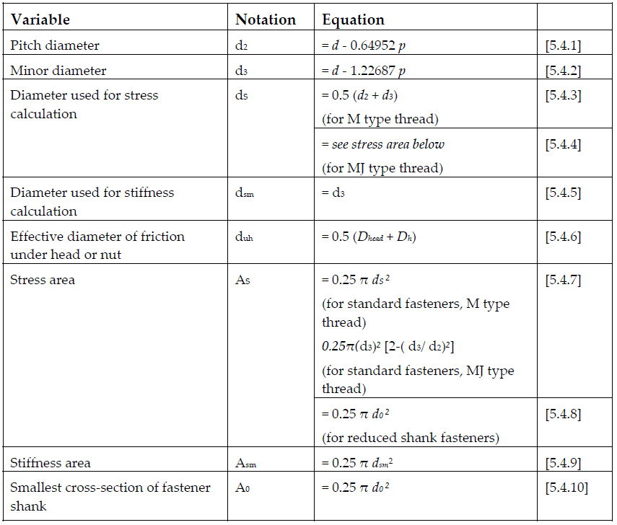
MJ22 | 2.20E-02 | 1.50E-03 | 1.30E-03 | 2.48E-04 | 2.10E-02 | 2.02E-02 | 2.05E-02 | 8.44E-04 | 2.05E-02 | 2.10E-02 | 2.02E-02 | 3.45E-04 | 3.19E-04 | 2.30E-02
MJ24 | 2.40E-02 | 2.00E-03 | 1.73E-03 | 3.31E-04 | 2.27E-02 | 2.15E-02 | 2.21E-02 | 1.13E-03 | 2.20E-02 | 2.26E-02 | 2.15E-02 | 4.01E-04 | 3.65E-04 | 2.50E-02
MJ27 | 2.70E-02 | 2.00E-03 | 1.73E-03 | 3.31E-04 | 2.57E-02 | 2.45E-02 | 2.51E-02 | 1.13E-03 | 2.50E-02 | 2.56E-02 | 2.45E-02 | 5.15E-04 | 4.73E-04 | 2.80E-02
MJ30 | 3.00E-02 | 2.00E-03 | 1.73E-03 | 3.31E-04 | 2.87E-02 | 2.75E-02 | 2.81E-02 | 1.13E-03 | 2.80E-02 | 2.86E-02 | 2.75E-02 | 6.43E-04 | 5.96E-04 | 3.10E-02
MJ33 | 3.30E-02 | 2.00E-03 | 1.73E-03 | 3.31E-04 | 3.17E-02 | 3.05E-02 | 3.11E-02 | 1.13E-03 | 3.10E-02 | 3.16E-02 | 3.05E-02 | 7.85E-04 | 7.33E-04 | 3.40E-02
MJ36 | 3.60E-02 | 2.00E-03 | 1.73E-03 | 3.31E-04 | 3.47E-02 | 3.35E-02 | 3.41E-02 | 1.13E-03 | 3.40E-02 | 3.46E-02 | 3.35E-02 | 9.42E-04 | 8.84E-04 | 3.70E-02
MJ39 | 3.90E-02 | 2.00E-03 | 1.73E-03 | 3.31E-04 | 3.77E-02 | 3.65E-02 | 3.71E-02 | 1.13E-03 | 3.70E-02 | 3.76E-02 | 3.65E-02 | 1.11E-03 | 1.05E-03 | 4.00E-02

Hoja2
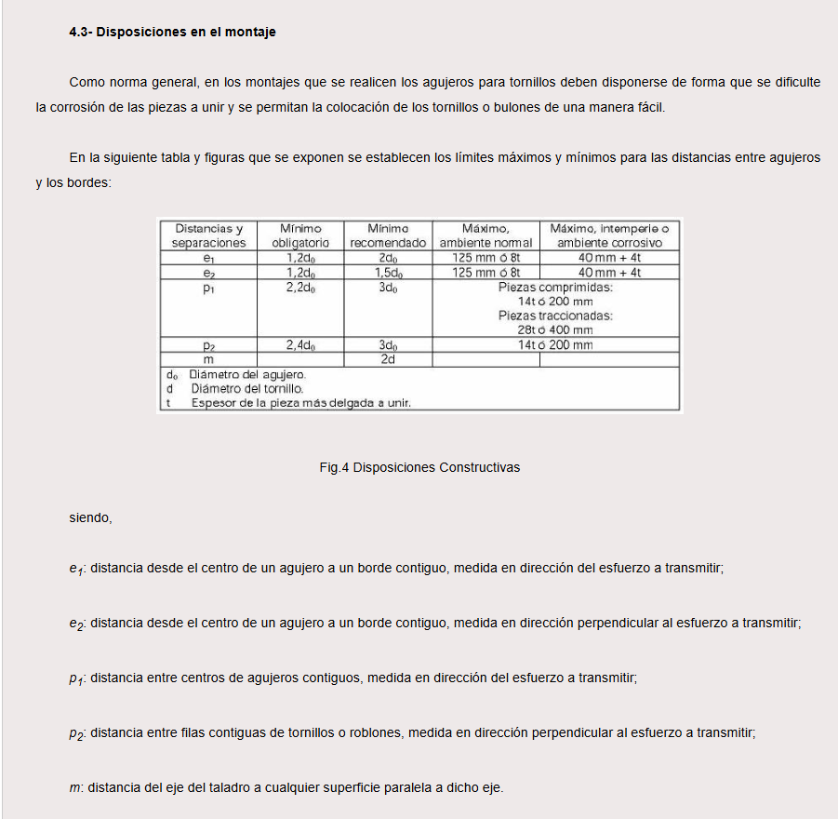
Metrica | Paso | dmax | dmin | d2max | d2min | d3max | d3min | D2min | D2max | D1min | D1max | Ad3 | As
1 | 0.25 | 1.000 | 0.933 | 0.838 | 0.785 | 0.693 | 0.630 | 0.838 | 0.894 | 0.729 | 0.785 | 0.38 | 0.46
1.1 | 0.25 | 1.100 | 1.033 | 0.938 | 0.885 | 0.793 | 0.730 | 0.938 | 0.994 | 0.829 | 0.885 | 0.49 | 0.59
1.2 | 0.25 | 1.200 | 1.133 | 1.038 | 0.985 | 0.893 | 0.830 | 1.038 | 1.094 | 0.929 | 0.985 | 0.63 | 0.73
1.4 | 0.3 | 1.400 | 1.325 | 1.205 | 1.149 | 1.032 | 0.964 | 1.205 | 1.265 | 1.075 | 1.142 | 0.84 | 0.98
1.6 | 0.35 | 1.581 | 1.496 | 1.354 | 1.291 | 1.152 | 1.075 | 1.373 | 1.458 | 1.221 | 1.321 | 1.08 | 1.27
1.8 | 0.35 | 1.781 | 1.696 | 1.554 | 1.491 | 1.352 | 1.275 | 1.573 | 1.658 | 1.421 | 1.521 | 1.47 | 1.70
2 | 0.4 | 1.981 | 1.886 | 1.721 | 1.654 | 1.490 | 1.407 | 1.740 | 1.830 | 1.567 | 1.679 | 1.79 | 2.07
2.2 | 0.45 | 2.180 | 2.080 | 1.888 | 1.817 | 1.628 | 1.540 | 1.908 | 2.003 | 1.713 | 1.838 | 2.13 | 2.48
2.5 | 0.45 | 2.480 | 2.380 | 2.188 | 2.117 | 1.928 | 1.840 | 2.208 | 2.303 | 2.013 | 2.138 | 2.98 | 3.39
3 | 0.5 | 2.980 | 2.874 | 2.655 | 2.580 | 2.367 | 2.273 | 2.675 | 2.775 | 2.459 | 2.599 | 4.48 | 5.03
3.5 | 0.6 | 3.479 | 3.354 | 3.089 | 3.004 | 2.743 | 2.635 | 3.110 | 3.222 | 2.850 | 3.010 | 6.00 | 6.78
4 | 0.7 | 3.978 | 3.838 | 3.523 | 3.433 | 3.119 | 3.002 | 3.545 | 3.663 | 3.242 | 3.422 | 7.75 | 8.78
4.5 | 0.75 | 4.478 | 4.338 | 3.991 | 3.901 | 3.558 | 3.439 | 4.013 | 4.131 | 3.688 | 3.878 | 10.07 | 11.30
5 | 0.8 | 4.976 | 4.826 | 4.456 | 4.361 | 3.995 | 3.869 | 4.480 | 4.605 | 4.134 | 4.334 | 12.69 | 14.20
6 | 1 | 5.974 | 5.794 | 5.324 | 5.212 | 4.747 | 4.596 | 5.350 | 5.500 | 4.917 | 5.153 | 17.89 | 20.10
7 | 1 | 6.974 | 6.794 | 6.324 | 6.212 | 5.747 | 5.596 | 6.350 | 6.500 | 5.917 | 6.153 | 26.18 | 28.90
8 | 1.25 | 7.972 | 7.760 | 7.160 | 7.042 | 6.438 | 6.272 | 7.188 | 7.348 | 6.647 | 6.912 | 32.84 | 36.60
9 | 1.25 | 8.972 | 8.760 | 8.160 | 8.042 | 7.438 | 7.272 | 8.188 | 8.348 | 7.647 | 7.912 | 43.78 | 48.10
10 | 1.5 | 9.968 | 9.732 | 8.994 | 8.862 | 8.128 | 7.938 | 9.026 | 9.206 | 8.376 | 8.676 | 52.30 | 58.00
11 | 1.5 | 10.968 | 10.732 | 9.994 | 9.862 | 9.128 | 8.938 | 10.026 | 10.206 | 9.376 | 9.676 | 65.90 | 72.30
12 | 1.75 | 11.966 | 11.701 | 10.829 | 10.679 | 9.819 | 9.602 | 10.863 | 11.063 | 10.106 | 10.441 | 76.25 | 84.30
14 | 2 | 13.962 | 13.682 | 12.663 | 12.503 | 11.508 | 11.271 | 12.701 | 12.913 | 11.835 | 12.210 | 104.70 | 115.00
16 | 2 | 15.962 | 15.682 | 14.663 | 14.503 | 13.508 | 13.271 | 14.701 | 14.913 | 13.835 | 14.210 | 144.10 | 157.00
18 | 2.5 | 17.958 | 17.623 | 16.334 | 16.164 | 14.891 | 14.625 | 16.376 | 16.600 | 15.294 | 15.744 | 175.10 | 193.00
20 | 2.5 | 19.958 | 19.623 | 18.334 | 18.164 | 16.891 | 16.625 | 18.376 | 18.600 | 17.294 | 17.744 | 225.20 | 245.00

